Table 1.1. C1bb_MD_MВ
Таблица 1.1. Графики с конкордией для стандартных образцов циркона (Plešovice, 91500). Образец C1bb_MD_MB
Table 1.1. Concordia plots for zircon standard samples (Plešovice, 91500). Sample C1bb_MD_MB

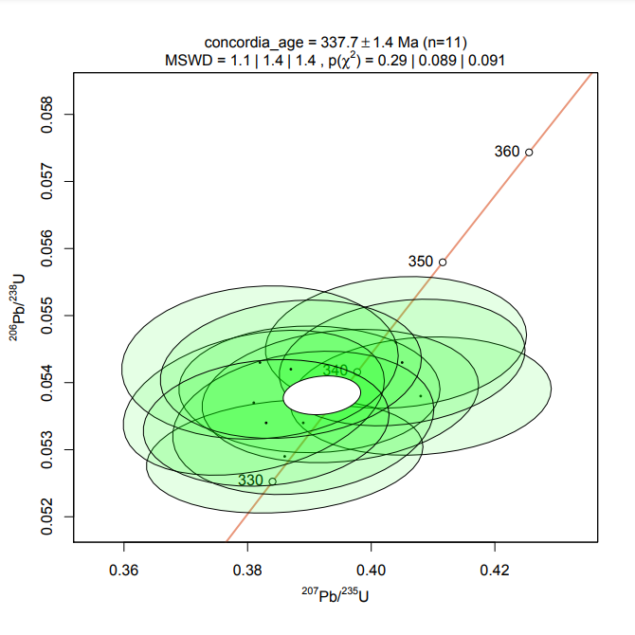
Plešovice
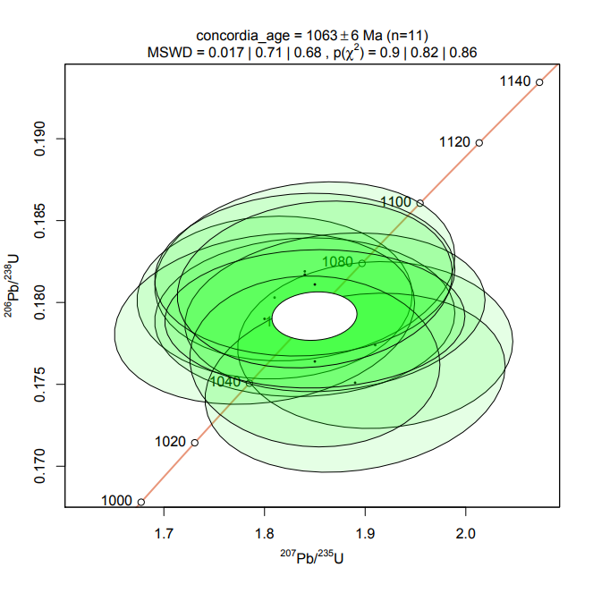
91500
 | Изотопные отношения, абс. |  |  |  |  |  |  | Возраст, млн лет
№ | Pb207/U235 | 2σ | Pb206/U238 | 2σ | Pb207/Pb206 | 2σ | Rho | Pb207/U235 | 2σ | Pb206/U238 | 2σ | Pb207/Pb206 | 2σ | D, % | Th/U
Plešovice | 0.4080 | Количество зерен | 0.0538 | 0.00071 | 0.0546 | 0.00230 | 0.12 | 347.4 | 12.3 | 338.0 | 4.3 | 394.9 | 94.5 | 2.78 | 0.13
Plešovice | 0.4040 | 0.01700 | 0.0546 | 0.00079 | 0.0536 | 0.00230 | 0.11 | 344.5 | 12.3 | 342.6 | 4.8 | 353.3 | 96.9 | 0.55 | 0.13
Plešovice | 0.3900 | 0.01700 | 0.0539 | 0.00076 | 0.0524 | 0.00240 | 0.00 | 334.4 | 12.4 | 338.4 | 4.6 | 301.9 | 104.4 | -1.18 | 0.12
Plešovice | 0.3860 | 0.01800 | 0.0529 | 0.00068 | 0.0519 | 0.00240 | 0.17 | 331.4 | 13.2 | 332.5 | 4.2 | 280.0 | 105.8 | -0.33 | 0.13
Plešovice | 0.3950 | 0.01800 | 0.0538 | 0.00080 | 0.0526 | 0.00240 | 0.16 | 338.0 | 13.1 | 337.8 | 4.9 | 310.6 | 103.9 | 0.06 | 0.13
Plešovice | 0.4050 | 0.01600 | 0.0543 | 0.00076 | 0.0535 | 0.00210 | 0.20 | 345.3 | 11.6 | 340.6 | 4.6 | 349.0 | 88.7 | 1.38 | 0.13
Plešovice | 0.3890 | 0.01700 | 0.0534 | 0.00086 | 0.0527 | 0.00230 | 0.19 | 333.6 | 12.4 | 335.5 | 5.3 | 314.9 | 99.3 | -0.57 | 0.13
Plešovice | 0.3810 | 0.01700 | 0.0537 | 0.00087 | 0.0516 | 0.00220 | 0.30 | 327.8 | 12.5 | 337.1 | 5.3 | 266.7 | 97.8 | -2.76 | 0.13
Plešovice | 0.3820 | 0.01800 | 0.0543 | 0.00092 | 0.0514 | 0.00250 | 0.09 | 328.5 | 13.2 | 340.8 | 5.6 | 257.8 | 111.8 | -3.61 | 0.13
Plešovice | 0.3870 | 0.01700 | 0.0542 | 0.00083 | 0.0520 | 0.00230 | 0.15 | 332.2 | 12.4 | 340.3 | 5.1 | 284.4 | 101.2 | -2.38 | 0.13
Plešovice | 0.3830 | 0.01600 | 0.0534 | 0.00076 | 0.0519 | 0.00220 | 0.13 | 329.2 | 11.7 | 335.2 | 4.7 | 280.0 | 97.0 | -1.79 | 0.13

91500 | 1.8100 | 0.11000 | 0.1803 | 0.00400 | 0.0735 | 0.00470 | 0.04 | 1049.1 | 39.7 | 1068.6 | 21.8 | 1026.9 | 129.3 | -1.82 | 0.38
91500 | 1.9100 | 0.11000 | 0.1774 | 0.00410 | 0.0785 | 0.00480 | 0.04 | 1084.6 | 38.4 | 1052.8 | 22.4 | 1158.7 | 121.3 | 3.02 | 0.37
91500 | 1.8400 | 0.12000 | 0.1819 | 0.00440 | 0.0732 | 0.00480 | 0.17 | 1059.9 | 42.9 | 1077.3 | 24.0 | 1018.6 | 132.8 | -1.62 | 0.37
91500 | 1.8400 | 0.12000 | 0.1791 | 0.00390 | 0.0739 | 0.00500 | 0.05 | 1059.9 | 42.9 | 1062.1 | 21.3 | 1037.8 | 136.6 | -0.21 | 0.37
91500 | 1.8000 | 0.12000 | 0.1790 | 0.00420 | 0.0722 | 0.00480 | 0.18 | 1045.5 | 43.5 | 1061.5 | 23.0 | 990.7 | 135.2 | -1.51 | 0.38
91500 | 1.8900 | 0.12000 | 0.1751 | 0.00440 | 0.0783 | 0.00500 | 0.18 | 1077.6 | 42.2 | 1040.1 | 24.1 | 1153.6 | 126.7 | 3.61 | 0.36
91500 | 1.8700 | 0.12000 | 0.1794 | 0.00390 | 0.0760 | 0.00490 | 0.16 | 1070.5 | 42.5 | 1063.7 | 21.3 | 1094.2 | 129.1 | 0.64 | 0.38
91500 | 1.8400 | 0.12000 | 0.1817 | 0.00400 | 0.0726 | 0.00490 | 0.06 | 1059.9 | 42.9 | 1076.3 | 21.8 | 1001.9 | 137.0 | -1.52 | 0.38
91500 | 1.8500 | 0.10000 | 0.1764 | 0.00420 | 0.0768 | 0.00460 | -0.04 | 1063.4 | 35.6 | 1047.3 | 23.0 | 1115.1 | 119.6 | 1.54 | 0.37
91500 | 1.8500 | 0.12000 | 0.1790 | 0.00340 | 0.0747 | 0.00500 | 0.04 | 1063.4 | 42.8 | 1061.5 | 18.6 | 1059.5 | 134.7 | 0.18 | 0.38
91500 | 1.8500 | 0.11000 | 0.1811 | 0.00410 | 0.0742 | 0.00450 | 0.14 | 1063.4 | 39.2 | 1073.0 | 22.4 | 1046.0 | 122.3 | -0.89 | 0.37

Sample01 | 3.9530 | 0.09300 | 0.2708 | 0.00310 | 0.1048 | 0.00240 | 0.30 | 1624.6 | 19.1 | 1544.9 | 15.7 | 1710.0 | 42.1 | 10.69 | 0.60
Sample02 | 1.6400 | 0.11000 | 0.1671 | 0.00410 | 0.0714 | 0.00500 | 0.06 | 985.7 | 42.3 | 996.1 | 22.6 | 968.0 | 142.9 | -1.04 | 0.00
Sample03 | 0.8520 | 0.05800 | 0.0991 | 0.00220 | 0.0617 | 0.00440 | 0.01 | 625.7 | 31.8 | 609.1 | 12.9 | 662.8 | 152.8 | 2.73 | 0.97
Sample04 | 2.4200 | 0.13000 | 0.2097 | 0.00500 | 0.0831 | 0.00490 | -0.01 | 1248.6 | 38.6 | 1227.2 | 26.6 | 1270.7 | 115.1 | 3.54 | 0.60
Sample05 | 3.2700 | 0.25000 | 0.2494 | 0.00650 | 0.0951 | 0.00770 | -0.01 | 1473.9 | 59.4 | 1435.4 | 33.5 | 1529.2 | 152.5 | 6.53 | 0.63
Sample06 | 3.7500 | 0.15000 | 0.2747 | 0.00530 | 0.0983 | 0.00410 | 0.15 | 1582.1 | 32.1 | 1564.6 | 26.8 | 1591.3 | 77.9 | 1.71 | 0.57
Sample07 | 1.9830 | 0.06800 | 0.1760 | 0.00230 | 0.0814 | 0.00290 | 0.09 | 1109.7 | 23.1 | 1045.1 | 12.6 | 1230.2 | 69.9 | 17.71 | 0.82
Sample08 | 3.1400 | 0.17000 | 0.2265 | 0.00970 | 0.0993 | 0.00330 | 0.79 | 1442.6 | 41.7 | 1316.1 | 51.0 | 1610.2 | 61.9 | 22.35 | 0.65
Sample09 | 1.3570 | 0.08100 | 0.1320 | 0.00420 | 0.0752 | 0.00460 | 0.22 | 870.6 | 34.9 | 799.3 | 23.9 | 1072.9 | 122.9 | 8.92 | 0.64
Sample10 | 1.7590 | 0.07700 | 0.1767 | 0.00320 | 0.0717 | 0.00330 | 0.08 | 1030.5 | 28.3 | 1048.9 | 17.5 | 976.5 | 93.8 | -6.90 | 0.67
Sample11 | 1.6700 | 0.14000 | 0.1617 | 0.00500 | 0.0731 | 0.00600 | 0.24 | 997.2 | 53.2 | 966.2 | 27.7 | 1015.8 | 166.3 | 3.21 | 0.63
Sample12 | 5.0500 | 0.12000 | 0.3274 | 0.00380 | 0.1105 | 0.00240 | 0.41 | 1827.7 | 20.1 | 1825.8 | 18.5 | 1806.8 | 39.5 | -1.04 | 0.52
Sample13 | 0.9000 | 0.06000 | 0.0704 | 0.00110 | 0.0910 | 0.00570 | 0.37 | 651.7 | 32.1 | 438.6 | 6.6 | 1445.7 | 119.3 | 48.59 | 0.62
Sample14 | 0.8190 | 0.06300 | 0.0968 | 0.00220 | 0.0607 | 0.00470 | 0.13 | 607.5 | 35.2 | 595.6 | 12.9 | 627.7 | 166.9 | 2.00 | 1.41
Sample15 | 2.0400 | 0.12000 | 0.1886 | 0.00370 | 0.0779 | 0.00460 | 0.16 | 1129.0 | 40.1 | 1113.8 | 20.1 | 1143.4 | 117.4 | 2.66 | 0.94
Sample16 | 3.4000 | 0.14000 | 0.2343 | 0.00610 | 0.1033 | 0.00330 | 0.63 | 1504.4 | 32.3 | 1357.0 | 31.9 | 1683.4 | 59.0 | 24.05 | 0.80
Sample17 | 3.6900 | 0.11000 | 0.2717 | 0.00390 | 0.0962 | 0.00250 | 0.49 | 1569.2 | 23.8 | 1549.4 | 19.8 | 1550.8 | 48.8 | 0.09 | 0.41
Sample18 | 1.5060 | 0.07900 | 0.1465 | 0.00310 | 0.0733 | 0.00360 | 0.35 | 932.8 | 32.0 | 881.3 | 17.4 | 1021.3 | 99.4 | 5.84 | 0.90
Sample19 | 3.5800 | 0.10000 | 0.2691 | 0.00370 | 0.0949 | 0.00270 | 0.21 | 1545.1 | 22.2 | 1536.2 | 18.8 | 1525.2 | 53.6 | -0.72 | 0.53
Sample20 | 3.1770 | 0.08100 | 0.2258 | 0.00360 | 0.0997 | 0.00200 | 0.62 | 1451.6 | 19.7 | 1312.4 | 18.9 | 1617.7 | 37.3 | 23.26 | 0.70
Sample21 | 1.5710 | 0.08000 | 0.1602 | 0.00300 | 0.0706 | 0.00370 | 0.10 | 958.8 | 31.6 | 957.9 | 16.7 | 944.9 | 107.3 | 0.09 | 1.11
Sample22 | 4.0100 | 0.11000 | 0.2840 | 0.00410 | 0.1010 | 0.00280 | 0.24 | 1636.2 | 22.3 | 1611.5 | 20.6 | 1641.7 | 51.5 | 1.87 | 0.97
Sample23 | 3.1010 | 0.09400 | 0.2284 | 0.00370 | 0.0971 | 0.00300 | 0.23 | 1432.9 | 23.3 | 1326.1 | 19.4 | 1568.3 | 57.9 | 18.26 | 0.45
Sample24 | 3.4490 | 0.09800 | 0.2320 | 0.00370 | 0.1065 | 0.00310 | 0.24 | 1515.6 | 22.4 | 1345.0 | 19.4 | 1739.5 | 53.4 | 29.33 | 0.70
Sample25 | 1.6000 | 0.11000 | 0.1459 | 0.00580 | 0.0782 | 0.00430 | 0.60 | 970.2 | 43.0 | 877.9 | 32.6 | 1151.1 | 109.2 | 10.51 | 0.39
Sample26 | 2.0600 | 0.14000 | 0.1862 | 0.00420 | 0.0797 | 0.00550 | 0.12 | 1135.6 | 46.5 | 1100.8 | 22.8 | 1188.7 | 136.3 | 7.99 | 0.54
Sample27 | 3.0100 | 0.06800 | 0.2183 | 0.00320 | 0.0985 | 0.00230 | 0.27 | 1410.2 | 17.2 | 1272.9 | 16.9 | 1595.1 | 43.6 | 25.31 | 0.30
Sample28 | 2.0300 | 0.15000 | 0.1860 | 0.00540 | 0.0791 | 0.00600 | 0.13 | 1125.6 | 50.3 | 1099.7 | 29.4 | 1173.7 | 150.1 | 6.73 | 0.65
Sample29 | 1.7600 | 0.19000 | 0.1695 | 0.00560 | 0.0765 | 0.00890 | -0.11 | 1030.8 | 69.9 | 1009.4 | 30.9 | 1107.3 | 232.5 | 9.70 | 1.90
Sample30 | 1.9100 | 0.17000 | 0.1779 | 0.00570 | 0.0769 | 0.00700 | 0.12 | 1084.6 | 59.3 | 1055.5 | 31.2 | 1117.7 | 181.6 | 5.89 | 0.54
Sample31 | 2.6800 | 0.20000 | 0.2215 | 0.00740 | 0.0872 | 0.00690 | 0.09 | 1323.0 | 55.2 | 1289.8 | 39.1 | 1364.1 | 152.4 | 5.76 | 0.88
Sample32 | 4.2700 | 0.11000 | 0.2984 | 0.00410 | 0.1021 | 0.00260 | 0.29 | 1687.6 | 21.2 | 1683.4 | 20.4 | 1661.8 | 47.1 | -1.28 | 0.80
Sample33 | 3.3500 | 0.15000 | 0.2434 | 0.00860 | 0.0992 | 0.00290 | 0.76 | 1492.8 | 35.0 | 1404.3 | 44.6 | 1608.3 | 54.5 | 14.53 | 0.36
Sample34 | 3.7090 | 0.08700 | 0.2751 | 0.00370 | 0.0965 | 0.00210 | 0.41 | 1573.3 | 18.8 | 1566.6 | 18.7 | 1556.7 | 40.8 | -0.63 | 0.17
Sample35 | 1.4690 | 0.09900 | 0.1260 | 0.00270 | 0.0823 | 0.00540 | 0.24 | 917.7 | 40.7 | 765.0 | 15.5 | 1251.8 | 128.4 | 19.96 | 1.92
Sample36 | 1.6990 | 0.06100 | 0.1667 | 0.00290 | 0.0737 | 0.00270 | 0.20 | 1008.2 | 22.9 | 993.9 | 16.0 | 1032.4 | 74.0 | 1.44 | 1.44
Sample37 | 1.5640 | 0.06400 | 0.1578 | 0.00380 | 0.0720 | 0.00320 | 0.14 | 956.1 | 25.3 | 944.5 | 21.2 | 985.0 | 90.5 | 1.23 | 0.06
Sample39 | 4.7700 | 0.20000 | 0.3122 | 0.00790 | 0.1094 | 0.00460 | 0.30 | 1779.6 | 35.2 | 1751.5 | 38.8 | 1788.6 | 76.6 | 2.12 | 1.14
Sample40 | 1.5000 | 0.14000 | 0.1572 | 0.00500 | 0.0708 | 0.00670 | 0.13 | 930.4 | 56.9 | 941.2 | 27.9 | 950.7 | 193.6 | -1.15 | 0.41
Sample41 | 1.4130 | 0.09300 | 0.1447 | 0.00420 | 0.0699 | 0.00440 | 0.32 | 894.4 | 39.1 | 871.2 | 23.7 | 924.5 | 129.3 | 2.66 | 0.48
Sample42 | 2.3300 | 0.14000 | 0.2038 | 0.00420 | 0.0824 | 0.00500 | 0.14 | 1221.5 | 42.7 | 1195.7 | 22.5 | 1254.2 | 118.7 | 4.89 | 0.41
Sample43 | 3.7000 | 0.15000 | 0.2734 | 0.00560 | 0.0986 | 0.00450 | -0.01 | 1571.4 | 32.4 | 1558.0 | 28.3 | 1597.0 | 85.2 | 2.50 | 1.33
Sample44 | 3.3500 | 0.18000 | 0.2551 | 0.00690 | 0.0952 | 0.00540 | 0.14 | 1492.8 | 42.0 | 1464.7 | 35.4 | 1531.2 | 106.8 | 4.54 | 0.25
Sample45 | 1.5300 | 0.18000 | 0.1487 | 0.00630 | 0.0756 | 0.00940 | 0.02 | 942.5 | 72.2 | 893.7 | 35.4 | 1083.6 | 249.3 | 5.46 | 0.53
Sample46 | 1.9290 | 0.08200 | 0.1723 | 0.00340 | 0.0810 | 0.00360 | 0.13 | 1091.2 | 28.4 | 1024.8 | 18.7 | 1220.6 | 87.4 | 19.11 | 0.26
Sample47 | 1.5300 | 0.12000 | 0.1532 | 0.00390 | 0.0733 | 0.00550 | 0.29 | 942.5 | 48.2 | 918.9 | 21.8 | 1021.3 | 151.9 | 2.57 | 1.05
Sample48 | 7.0900 | 0.19000 | 0.3865 | 0.00690 | 0.1325 | 0.00350 | 0.35 | 2122.8 | 23.8 | 2106.6 | 32.1 | 2130.6 | 46.2 | 1.14 | 1.02
Sample49 | 15.4700 | 0.38000 | 0.5550 | 0.01000 | 0.2006 | 0.00400 | 0.60 | 2844.6 | 23.4 | 2845.9 | 41.5 | 2830.4 | 32.5 | -0.54 | 0.42
Sample50 | 1.5800 | 0.15000 | 0.1617 | 0.00530 | 0.0721 | 0.00700 | 0.11 | 962.4 | 59.0 | 966.2 | 29.4 | 987.8 | 197.5 | -0.39 | 0.46
Sample51 | 4.6400 | 0.33000 | 0.3130 | 0.00980 | 0.1065 | 0.00720 | 0.33 | 1756.5 | 59.4 | 1755.5 | 48.1 | 1739.5 | 123.9 | -0.91 | 0.94
Sample52 | 3.5900 | 0.12000 | 0.2689 | 0.00440 | 0.0960 | 0.00290 | 0.43 | 1547.3 | 26.5 | 1535.2 | 22.4 | 1546.9 | 56.8 | 0.76 | 2.44
Sample53 | 0.5080 | 0.03800 | 0.0625 | 0.00150 | 0.0588 | 0.00430 | 0.23 | 417.1 | 25.6 | 390.8 | 9.1 | 558.7 | 159.4 | 6.73 | 0.46
Sample54 | 0.7550 | 0.05600 | 0.0902 | 0.00180 | 0.0607 | 0.00480 | -0.12 | 571.1 | 32.4 | 556.7 | 10.6 | 627.7 | 170.4 | 2.59 | 0.44
Sample55 | 3.6700 | 0.20000 | 0.2706 | 0.00700 | 0.0972 | 0.00500 | 0.35 | 1564.9 | 43.5 | 1543.8 | 35.5 | 1570.2 | 96.4 | 1.71 | 1.25
Sample56 | 1.3400 | 0.12000 | 0.1424 | 0.00420 | 0.0675 | 0.00610 | 0.14 | 863.2 | 52.1 | 858.2 | 23.7 | 852.3 | 187.8 | 0.58 | 0.63
Sample57 | 11.9400 | 0.20000 | 0.4846 | 0.00660 | 0.1782 | 0.00270 | 0.52 | 2599.7 | 15.7 | 2547.3 | 28.7 | 2635.4 | 25.2 | 3.46 | 0.35
Sample58 | 2.6100 | 0.13000 | 0.2248 | 0.00510 | 0.0848 | 0.00460 | 0.02 | 1303.5 | 36.6 | 1307.2 | 26.8 | 1310.1 | 105.3 | 0.22 | 1.18
Sample59 | 3.7600 | 0.20000 | 0.2699 | 0.00600 | 0.0996 | 0.00490 | 0.38 | 1584.2 | 42.7 | 1540.3 | 30.5 | 1615.8 | 91.6 | 4.90 | 0.70
Sample60 | 2.1300 | 0.11000 | 0.1587 | 0.00510 | 0.0956 | 0.00370 | 0.66 | 1158.6 | 35.7 | 949.5 | 28.4 | 1539.1 | 72.8 | 62.10 | 0.52
Sample61 | 3.3810 | 0.09600 | 0.2418 | 0.00440 | 0.1006 | 0.00220 | 0.64 | 1500.0 | 22.2 | 1396.0 | 22.8 | 1634.4 | 40.6 | 17.08 | 0.83
Sample62 | 4.0900 | 0.11000 | 0.2967 | 0.00430 | 0.0999 | 0.00270 | 0.26 | 1652.3 | 21.9 | 1674.9 | 21.4 | 1621.4 | 50.3 | -3.19 | 0.69
Sample63 | 1.4700 | 0.12000 | 0.1599 | 0.00450 | 0.0669 | 0.00580 | -0.01 | 918.1 | 49.3 | 956.2 | 25.0 | 833.7 | 180.7 | -3.98 | 0.41
Sample64 | 4.1000 | 0.29000 | 0.2910 | 0.00870 | 0.1028 | 0.00750 | 0.14 | 1654.3 | 57.7 | 1646.5 | 43.4 | 1674.5 | 134.8 | 1.70 | 1.57
Sample65 | 1.3900 | 0.11000 | 0.1231 | 0.00370 | 0.0805 | 0.00590 | 0.38 | 884.7 | 46.7 | 748.4 | 21.2 | 1208.4 | 144.3 | 18.21 | 0.46
Sample66 | 4.4600 | 0.16000 | 0.3113 | 0.00670 | 0.1031 | 0.00340 | 0.43 | 1723.6 | 29.8 | 1747.1 | 32.9 | 1679.8 | 60.9 | -3.85 | 0.58
Sample67 | 2.2300 | 0.13000 | 0.2083 | 0.00490 | 0.0774 | 0.00430 | 0.32 | 1190.5 | 40.9 | 1219.8 | 26.1 | 1130.6 | 110.6 | -7.31 | 0.60
Sample68 | 3.1400 | 0.12000 | 0.2535 | 0.00600 | 0.0900 | 0.00370 | 0.18 | 1442.6 | 29.4 | 1456.5 | 30.9 | 1424.7 | 78.5 | -2.18 | 0.38
Sample69 | 2.1900 | 0.24000 | 0.1669 | 0.00640 | 0.0960 | 0.01000 | 0.31 | 1177.9 | 76.4 | 995.0 | 35.4 | 1546.9 | 195.7 | 18.38 | 1.38
Sample70 | 1.7750 | 0.09900 | 0.1770 | 0.00470 | 0.0726 | 0.00390 | 0.31 | 1036.4 | 36.2 | 1050.6 | 25.7 | 1001.9 | 109.1 | -4.64 | 0.88
Sample71 | 0.8860 | 0.05200 | 0.0966 | 0.00190 | 0.0660 | 0.00360 | 0.37 | 644.2 | 28.0 | 594.5 | 11.2 | 805.4 | 114.2 | 8.36 | 0.17
Sample72 | 0.5680 | 0.05500 | 0.0715 | 0.00170 | 0.0574 | 0.00540 | 0.24 | 456.7 | 35.6 | 445.2 | 10.2 | 505.9 | 207.0 | 2.58 | 0.42
Sample73 | 1.7600 | 0.16000 | 0.1859 | 0.00520 | 0.0691 | 0.00610 | 0.25 | 1030.8 | 58.9 | 1099.1 | 28.3 | 900.8 | 182.0 | -18.04 | 0.75
Sample74 | 3.0100 | 0.14000 | 0.2291 | 0.00670 | 0.0947 | 0.00410 | 0.42 | 1410.2 | 35.4 | 1329.8 | 35.1 | 1521.3 | 81.6 | 14.40 | 0.49
Sample75 | 1.7900 | 0.12000 | 0.1477 | 0.00360 | 0.0890 | 0.00650 | -0.08 | 1041.8 | 43.7 | 888.1 | 20.2 | 1403.3 | 139.9 | 17.31 | 0.82
Sample76 | 0.5500 | 0.02400 | 0.0701 | 0.00120 | 0.0566 | 0.00270 | -0.05 | 445.0 | 15.7 | 436.8 | 7.2 | 475.0 | 105.5 | 1.88 | 0.40
Sample77 | 2.7500 | 0.13000 | 0.2080 | 0.00630 | 0.0952 | 0.00380 | 0.54 | 1342.1 | 35.2 | 1218.2 | 33.6 | 1531.2 | 75.2 | 25.69 | 0.63

Примечание. Графики построены с помощью программы IsoplotR [Vermeesch, 2018]. Для расчета дискордантности применялись формулы D=100·(возраст(207Pb/235U)/возраст(206Pb/238U)–1) (возраст <1 млрд) и D=100·(возраст(207Pb/206Pb)/возраст(206Pb/238U)–1) (возраст >1 млрд). При построении графиков плотности вероятности измерения с дискордантностью <–10 % или >10 % исключались из выборки (в таблице зачеркнуты). Серым цветом выделены показатели возраста, использованные для построения графиков.
Note. Concordia plots were constructed using the IsoplotR program [Vermeesch, 2018]. The formulas D=100·(age(207Pb/235U)/age(206Pb/238U)–1) (age <1 billion) and D=100·(age(207Pb/206Pb)/age(206Pb/238U)–1)·(age >1 billion) were used to calculate discordance. When constructing probability density plots, measurements with discordance <–10 % or >10 % were excluded from the sample (crossed out in the table). The ages that were used to construct probability density plots are highlighted in gray.

Table 1.2. C1bb_MD_MВ
Таблица 1.2. Графики с конкордией для стандартных образцов циркона (Plešovice, 91500). Образец C1bb_MD_MB
Table 1.2. Concordia plots for zircon standard samples (Plešovice, 91500). Sample C1bb_MD_MB

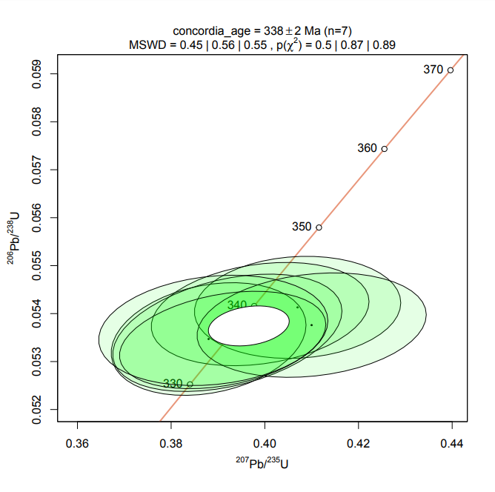
Plešovice
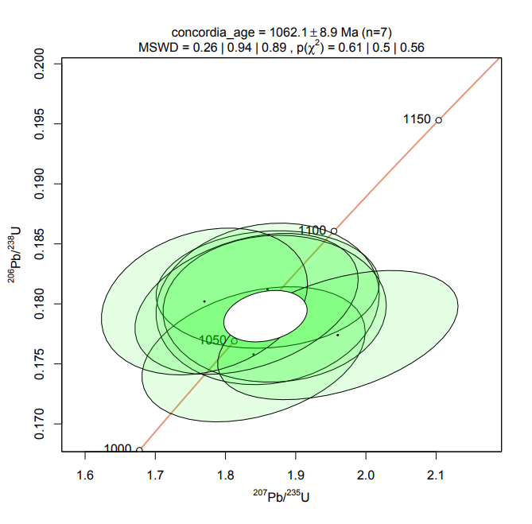
91500
 | Изотопные отношения, абс. |  |  |  |  |  |  | Возраст, млн лет
№ | Pb207/U235 | 2σ | Pb206/U238 | 2σ | Pb207/Pb206 | 2σ | Rho | Pb207/U235 | 2σ | Pb206/U238 | 2σ | Pb207/Pb206 | 2σ | D, % | Th/U
Plešovice | 0.4070 | 0.01800 | 0.0541 | 0.00087 | 0.0547 | 0.00250 | 0.09 | 346.7 | 12.7 | 339.8 | 5.2 | 399.0 | 100.4 | 2.03 | 0.11
Plešovice | 0.3990 | 0.01900 | 0.0540 | 0.00088 | 0.0538 | 0.00250 | 0.24 | 340.9 | 13.5 | 339.0 | 5.3 | 361.7 | 102.7 | 0.56 | 0.11
Plešovice | 0.3880 | 0.01700 | 0.0535 | 0.00096 | 0.0511 | 0.00220 | 0.25 | 332.9 | 12.2 | 335.8 | 5.8 | 244.3 | 97.2 | -0.86 | 0.12
Plešovice | 0.3920 | 0.02000 | 0.0536 | 0.00100 | 0.0506 | 0.00240 | 0.37 | 335.8 | 14.3 | 336.6 | 6.0 | 221.6 | 107.5 | -0.24 | 0.12
Plešovice | 0.4100 | 0.02000 | 0.0538 | 0.00089 | 0.0559 | 0.00270 | 0.20 | 348.9 | 14.1 | 337.6 | 5.3 | 447.4 | 105.2 | 3.35 | 0.12
Plešovice | 0.3910 | 0.01800 | 0.0535 | 0.00083 | 0.0527 | 0.00230 | 0.32 | 335.1 | 12.9 | 335.7 | 5.0 | 314.9 | 97.3 | -0.18 | 0.12
Plešovice | 0.3890 | 0.02000 | 0.0537 | 0.00094 | 0.0506 | 0.00260 | 0.17 | 333.6 | 14.3 | 336.9 | 5.6 | 221.6 | 116.5 | -0.98 | 0.12

91500 | 1.8400 | 0.13000 | 0.1758 | 0.00460 | 0.0749 | 0.00500 | 0.33 | 1059.9 | 45.5 | 1044.0 | 24.7 | 1064.9 | 131.6 | 2.00 | 0.38
91500 | 1.8600 | 0.13000 | 0.1812 | 0.00400 | 0.0745 | 0.00530 | 0.10 | 1067.0 | 45.2 | 1073.5 | 21.4 | 1054.1 | 140.4 | -1.81 | 0.37
91500 | 1.8600 | 0.13000 | 0.1800 | 0.00550 | 0.0754 | 0.00550 | 0.12 | 1067.0 | 45.2 | 1067.0 | 29.4 | 1078.3 | 143.5 | 1.06 | 0.38
91500 | 1.8700 | 0.13000 | 0.1796 | 0.00500 | 0.0759 | 0.00560 | 0.04 | 1070.5 | 45.1 | 1064.8 | 26.8 | 1091.5 | 144.8 | 2.51 | 0.37
91500 | 1.8300 | 0.13000 | 0.1800 | 0.00480 | 0.0735 | 0.00490 | 0.35 | 1056.3 | 45.7 | 1067.0 | 25.7 | 1026.9 | 132.1 | -3.76 | 0.38
91500 | 1.7700 | 0.12000 | 0.1802 | 0.00500 | 0.0717 | 0.00480 | 0.24 | 1034.5 | 43.1 | 1068.1 | 26.8 | 976.5 | 133.7 | -8.58 | 0.37
91500 | 1.9600 | 0.14000 | 0.1774 | 0.00440 | 0.0793 | 0.00510 | 0.45 | 1101.9 | 47.1 | 1052.8 | 23.6 | 1108.7 | 124.6 | 5.31 | 0.37

Sample01 | 3.2500 | 0.15000 | 0.2542 | 0.00480 | 0.0938 | 0.00460 | 0.05 | 1469.2 | 35.1 | 1460.1 | 24.2 | 1503.2 | 90.8 | 2.95 | 0.46
Sample02 | 3.8200 | 0.23000 | 0.2607 | 0.00740 | 0.1029 | 0.00410 | 0.83 | 1597.0 | 47.5 | 1493.4 | 37.1 | 1676.2 | 72.1 | 12.24 | 0.41
Sample03 | 2.5700 | 0.15000 | 0.2212 | 0.00570 | 0.0827 | 0.00500 | 0.14 | 1292.1 | 41.8 | 1288.2 | 29.5 | 1261.3 | 115.8 | -2.09 | 1.45
Sample05 | 4.8400 | 0.21000 | 0.3180 | 0.00690 | 0.1069 | 0.00450 | 0.31 | 1791.9 | 35.8 | 1780.0 | 33.1 | 1746.4 | 75.6 | -1.89 | 0.61
Sample06 | 3.0900 | 0.16000 | 0.2463 | 0.00540 | 0.0904 | 0.00450 | 0.30 | 1430.2 | 38.9 | 1419.4 | 27.4 | 1433.1 | 93.1 | 0.97 | 1.75
Sample07 | 3.1300 | 0.19000 | 0.2452 | 0.00860 | 0.0933 | 0.00540 | 0.37 | 1440.1 | 45.8 | 1413.7 | 43.6 | 1493.1 | 107.3 | 5.62 | 0.73
Sample08 | 1.9740 | 0.06400 | 0.1866 | 0.00310 | 0.0739 | 0.00230 | 0.33 | 1106.7 | 21.4 | 1102.9 | 16.5 | 1037.8 | 61.6 | -5.90 | 0.09
Sample09 | 2.9300 | 0.15000 | 0.2424 | 0.00680 | 0.0898 | 0.00420 | 0.42 | 1389.7 | 38.0 | 1399.2 | 34.6 | 1420.4 | 87.6 | 1.52 | 0.72
Sample10 | 4.6800 | 0.16000 | 0.3126 | 0.00670 | 0.1062 | 0.00350 | 0.37 | 1763.7 | 28.0 | 1753.5 | 32.2 | 1734.4 | 59.2 | -1.09 | 0.91
Sample11 | 2.3500 | 0.12000 | 0.2082 | 0.00500 | 0.0787 | 0.00370 | 0.40 | 1227.6 | 35.6 | 1219.2 | 26.1 | 1163.7 | 91.3 | -4.55 | 0.60
Sample12 | 3.8700 | 0.14000 | 0.2825 | 0.00540 | 0.0950 | 0.00280 | 0.58 | 1607.4 | 28.6 | 1603.9 | 26.6 | 1527.2 | 54.4 | -4.78 | 0.33
Sample13 | 4.5200 | 0.21000 | 0.3093 | 0.00670 | 0.1031 | 0.00460 | 0.32 | 1734.7 | 37.9 | 1737.3 | 32.3 | 1679.8 | 80.8 | -3.31 | 0.33
Sample14 | 3.8100 | 0.14000 | 0.2803 | 0.00660 | 0.0944 | 0.00310 | 0.48 | 1594.9 | 29.0 | 1592.9 | 32.6 | 1515.3 | 60.7 | -4.87 | 0.53
Sample15 | 0.4570 | 0.03200 | 0.0611 | 0.00160 | 0.0538 | 0.00390 | 0.09 | 382.2 | 21.9 | 382.3 | 9.5 | 361.7 | 160.2 | -0.03 | 0.55
Sample16 | 3.6000 | 0.12000 | 0.2714 | 0.00550 | 0.0965 | 0.00320 | 0.31 | 1549.5 | 26.0 | 1547.9 | 27.3 | 1556.7 | 61.0 | 0.57 | 1.22
Sample17 | 2.0240 | 0.08200 | 0.1901 | 0.00360 | 0.0760 | 0.00320 | 0.15 | 1123.6 | 27.0 | 1121.9 | 19.1 | 1094.2 | 82.6 | -2.47 | 0.42
Sample18 | 1.1300 | 0.12000 | 0.1091 | 0.00650 | 0.0749 | 0.00630 | 0.61 | 767.8 | 56.1 | 667.5 | 37.0 | 1064.9 | 165.8 | 15.03 | 0.94
Sample20 | 2.1670 | 0.08600 | 0.1831 | 0.00360 | 0.0849 | 0.00340 | 0.23 | 1170.5 | 27.0 | 1083.9 | 19.2 | 1312.4 | 76.1 | 21.08 | 0.61
Sample21 | 0.7390 | 0.04100 | 0.0909 | 0.00200 | 0.0580 | 0.00320 | 0.21 | 561.8 | 23.5 | 560.9 | 11.6 | 528.8 | 118.5 | 0.16 | 1.38
Sample23 | 1.5700 | 0.12000 | 0.1598 | 0.00390 | 0.0723 | 0.00570 | 0.06 | 958.4 | 46.5 | 955.7 | 21.2 | 993.5 | 157.1 | 0.28 | 0.37
Sample24 | 2.2200 | 0.12000 | 0.2025 | 0.00590 | 0.0787 | 0.00430 | 0.25 | 1187.4 | 37.1 | 1188.7 | 31.0 | 1163.7 | 106.1 | -2.10 | 0.24
Sample25 | 3.5800 | 0.14000 | 0.2367 | 0.00500 | 0.1070 | 0.00320 | 0.65 | 1545.1 | 30.4 | 1369.5 | 25.5 | 1748.1 | 53.7 | 27.65 | 0.26
Sample26 | 2.3000 | 0.12000 | 0.2047 | 0.00640 | 0.0824 | 0.00460 | 0.18 | 1212.3 | 36.2 | 1200.5 | 33.6 | 1254.2 | 107.0 | 4.47 | 0.57
Sample27 | 2.7500 | 0.13000 | 0.2303 | 0.00430 | 0.0854 | 0.00370 | 0.40 | 1342.1 | 34.5 | 1336.1 | 22.1 | 1323.8 | 82.2 | -0.92 | 0.62
Sample28 | 1.9230 | 0.06900 | 0.1835 | 0.00360 | 0.0769 | 0.00290 | 0.18 | 1089.1 | 23.5 | 1086.1 | 19.2 | 1117.7 | 73.7 | 2.91 | 0.43
Sample29 | 0.8150 | 0.04700 | 0.0981 | 0.00200 | 0.0615 | 0.00360 | 0.13 | 605.3 | 25.8 | 603.3 | 11.5 | 655.8 | 123.1 | 0.33 | 1.20
Sample30 | 2.8700 | 0.14000 | 0.2371 | 0.00570 | 0.0884 | 0.00450 | 0.16 | 1374.1 | 36.0 | 1371.6 | 29.1 | 1390.3 | 95.7 | 1.36 | 0.30
Sample31 | 2.1000 | 0.17000 | 0.1941 | 0.00550 | 0.0811 | 0.00720 | -0.11 | 1148.8 | 54.6 | 1143.5 | 29.1 | 1223.0 | 170.9 | 6.95 | 0.72
Sample32 | 0.6980 | 0.03600 | 0.0865 | 0.00210 | 0.0600 | 0.00320 | 0.16 | 537.6 | 21.1 | 534.8 | 12.2 | 602.6 | 113.1 | 0.52 | 0.49
Sample33 | 3.7300 | 0.24000 | 0.2747 | 0.00660 | 0.1010 | 0.00660 | 0.14 | 1577.8 | 50.5 | 1564.6 | 32.7 | 1641.7 | 118.8 | 4.93 | 0.85
Sample34 | 0.5330 | 0.06400 | 0.0683 | 0.00270 | 0.0582 | 0.00680 | 0.25 | 433.8 | 41.5 | 425.9 | 16.0 | 536.3 | 250.6 | 1.85 | 0.17
Sample35 | 2.5980 | 0.07100 | 0.1963 | 0.00330 | 0.0959 | 0.00230 | 0.49 | 1300.1 | 19.6 | 1155.4 | 17.4 | 1545.0 | 44.2 | 33.72 | 0.76

Примечание. Графики построены с помощью программы IsoplotR [Vermeesch, 2018]. Для расчета дискордантности применялись формулы D=100·(возраст(207Pb/235U)/возраст(206Pb/238U)–1) (возраст <1 млрд) и D=100·(возраст(207Pb/206Pb)/возраст(206Pb/238U)–1) (возраст >1 млрд). При построении графиков плотности вероятности измерения с дискордантностью <–10 % или >10 % исключались из выборки (в таблице зачеркнуты). Серым цветом выделены показатели возраста, использованные для построения графиков.
Note. Concordia plots were constructed using the IsoplotR program [Vermeesch, 2018]. The formulas D=100·(age(207Pb/235U)/age(206Pb/238U)–1) (age <1 billion) and D=100·(age(207Pb/206Pb)/age(206Pb/238U)–1)·(age >1 billion) were used to calculate discordance. When constructing probability density plots, measurements with discordance <–10 % or >10 % were excluded from the sample (crossed out in the table). The ages that were used to construct probability density plots are highlighted in gray.

Table 1.3. C1bb_STA_ЮТС
Таблица 1.3. Графики с конкордией для стандартных образцов циркона (Plešovice, 91500). Образец C1bb_STA_ЮТС
Table 1.3. Concordia plots for zircon standard samples (Plešovice, 91500). Sample C1bb_STA_ЮТС

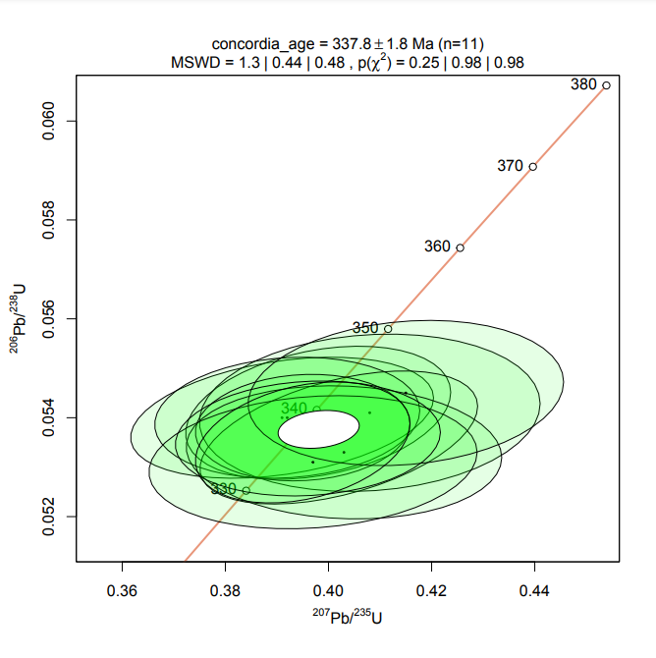
Plešovice
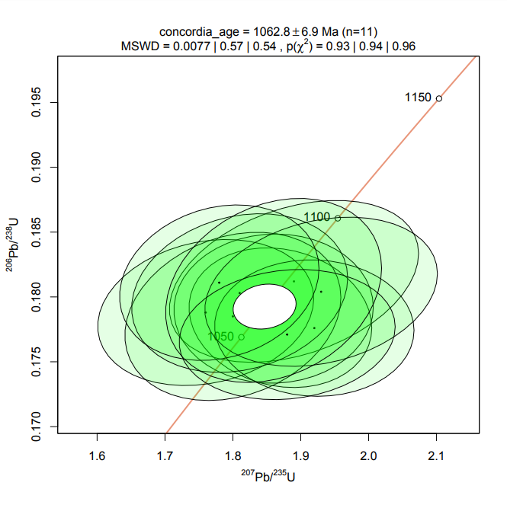
91500
 | Изотопные отношения, абс. |  |  |  |  |  |  | Возраст, млн лет
№ | Pb207/U235 | 2σ | Pb206/U238 | 2σ | Pb207/Pb206 | 2σ | Rho | Pb207/U235 | 2σ | Pb206/U238 | 2σ | Pb207/Pb206 | 2σ | D, % | Th/U
Plešovice | 0.3910 | 0.02400 | 0.0540 | 0.00100 | 0.0517 | 0.00300 | 0.33 | 335.1 | 17.2 | 339.0 | 6.0 | 271.1 | 130.4 | -1.15 | 0.08
Plešovice | 0.3980 | 0.02100 | 0.0541 | 0.00110 | 0.0536 | 0.00270 | 0.31 | 340.2 | 14.9 | 339.6 | 6.6 | 353.3 | 111.5 | 0.18 | 0.09
Plešovice | 0.4080 | 0.02700 | 0.0541 | 0.00130 | 0.0561 | 0.00380 | 0.12 | 347.4 | 19.1 | 339.6 | 7.8 | 455.3 | 147.3 | 2.30 | 0.09
Plešovice | 0.3920 | 0.02100 | 0.0540 | 0.00100 | 0.0531 | 0.00290 | 0.12 | 335.8 | 15.0 | 339.0 | 6.0 | 332.1 | 121.4 | -0.94 | 0.09
Plešovice | 0.4020 | 0.02200 | 0.0536 | 0.00110 | 0.0535 | 0.00260 | 0.47 | 343.1 | 15.6 | 336.6 | 6.6 | 349.0 | 107.7 | 1.93 | 0.11
Plešovice | 0.3950 | 0.01700 | 0.0538 | 0.00088 | 0.0537 | 0.00240 | 0.09 | 338.0 | 12.1 | 337.8 | 5.3 | 357.5 | 98.9 | 0.06 | 0.11
Plešovice | 0.4030 | 0.02500 | 0.0533 | 0.00110 | 0.0553 | 0.00370 | -0.08 | 343.8 | 17.7 | 334.7 | 6.6 | 423.4 | 146.3 | 2.72 | 0.08
Plešovice | 0.3970 | 0.02600 | 0.0531 | 0.00110 | 0.0548 | 0.00360 | 0.15 | 339.5 | 18.5 | 333.5 | 6.6 | 403.1 | 144.2 | 1.80 | 0.09
Plešovice | 0.4150 | 0.02500 | 0.0545 | 0.00120 | 0.0558 | 0.00340 | 0.15 | 352.5 | 17.6 | 342.1 | 7.2 | 443.4 | 132.8 | 3.04 | 0.09
Plešovice | 0.3960 | 0.02100 | 0.0536 | 0.00095 | 0.0536 | 0.00290 | 0.11 | 338.7 | 15.0 | 336.5 | 5.7 | 353.3 | 119.8 | 0.65 | 0.09
Plešovice | 0.3950 | 0.01700 | 0.0535 | 0.00100 | 0.0532 | 0.00220 | 0.31 | 338.0 | 12.1 | 336.0 | 6.0 | 336.3 | 91.8 | 0.60 | 0.09

91500 | 1.8900 | 0.15000 | 0.1812 | 0.00510 | 0.0765 | 0.00570 | 0.34 | 1077.6 | 51.6 | 1073.5 | 27.3 | 1107.3 | 145.9 | 0.38 | 0.39
91500 | 1.8700 | 0.11000 | 0.1784 | 0.00440 | 0.0761 | 0.00510 | -0.15 | 1070.5 | 38.1 | 1058.2 | 23.6 | 1096.8 | 131.4 | 1.16 | 0.37
91500 | 1.8600 | 0.12000 | 0.1791 | 0.00470 | 0.0752 | 0.00520 | 0.02 | 1067.0 | 41.8 | 1062.1 | 25.2 | 1072.9 | 136.1 | 0.46 | 0.37
91500 | 1.7600 | 0.13000 | 0.1788 | 0.00460 | 0.0708 | 0.00520 | 0.19 | 1030.8 | 46.9 | 1060.4 | 24.7 | 950.7 | 147.3 | -2.79 | 0.36
91500 | 1.8000 | 0.13000 | 0.1785 | 0.00530 | 0.0726 | 0.00520 | 0.23 | 1045.5 | 46.2 | 1058.8 | 28.4 | 1001.9 | 142.5 | -1.26 | 0.37
91500 | 1.9200 | 0.12000 | 0.1776 | 0.00430 | 0.0797 | 0.00540 | -0.03 | 1088.1 | 40.9 | 1053.8 | 23.1 | 1188.7 | 131.1 | 3.25 | 0.38
91500 | 1.8100 | 0.13000 | 0.1803 | 0.00500 | 0.0723 | 0.00520 | 0.19 | 1049.1 | 46.0 | 1068.6 | 26.8 | 993.5 | 143.3 | -1.82 | 0.36
91500 | 1.9300 | 0.14000 | 0.1804 | 0.00470 | 0.0790 | 0.00560 | 0.24 | 1091.5 | 47.5 | 1069.2 | 25.2 | 1171.2 | 137.5 | 2.09 | 0.38
91500 | 1.7800 | 0.12000 | 0.1811 | 0.00490 | 0.0706 | 0.00480 | 0.18 | 1038.2 | 43.0 | 1073.0 | 26.2 | 944.9 | 136.5 | -3.24 | 0.37
91500 | 1.8800 | 0.13000 | 0.1771 | 0.00410 | 0.0783 | 0.00550 | 0.12 | 1074.1 | 44.9 | 1051.1 | 22.0 | 1153.6 | 136.6 | 2.19 | 0.38
91500 | 1.8600 | 0.13000 | 0.1805 | 0.00580 | 0.0748 | 0.00520 | 0.24 | 1067.0 | 45.2 | 1069.7 | 31.0 | 1062.2 | 137.1 | -0.25 | 0.37

Sample01 | 4.2000 | 0.21000 | 0.2933 | 0.00750 | 0.1046 | 0.00530 | 0.23 | 1674.0 | 40.2 | 1658.0 | 36.6 | 1706.5 | 91.4 | 2.93 | 1.84
Sample02 | 1.7800 | 0.12000 | 0.1724 | 0.00450 | 0.0781 | 0.00490 | 0.37 | 1038.2 | 43.0 | 1025.3 | 24.2 | 1148.5 | 122.1 | 12.02 | 0.51
Sample03 | 4.6200 | 0.12000 | 0.3121 | 0.00550 | 0.1084 | 0.00280 | 0.35 | 1752.9 | 21.2 | 1751.0 | 26.5 | 1771.9 | 46.2 | 1.19 | 0.35
Sample04 | 1.7800 | 0.11000 | 0.1730 | 0.00400 | 0.0761 | 0.00450 | 0.30 | 1038.2 | 39.4 | 1028.6 | 21.5 | 1096.8 | 116.0 | 6.63 | 0.43
Sample05 | 1.8500 | 0.22000 | 0.1718 | 0.00740 | 0.0830 | 0.01100 | -0.15 | 1063.4 | 76.8 | 1022.0 | 39.9 | 1268.3 | 253.5 | 24.10 | 1.27
Sample06 | 1.2780 | 0.06000 | 0.1379 | 0.00320 | 0.0680 | 0.00330 | 0.18 | 836.0 | 26.2 | 832.8 | 17.8 | 867.6 | 98.6 | 0.38 | 0.34
Sample07 | 2.6100 | 0.16000 | 0.2210 | 0.00630 | 0.0864 | 0.00540 | 0.19 | 1303.5 | 44.1 | 1287.2 | 32.6 | 1346.3 | 118.3 | 4.59 | 0.50
Sample08 | 4.7400 | 0.20000 | 0.3153 | 0.00690 | 0.1073 | 0.00400 | 0.47 | 1774.3 | 34.7 | 1766.7 | 33.1 | 1753.2 | 66.8 | -0.76 | 0.62
Sample09 | 4.3900 | 0.14000 | 0.3032 | 0.00630 | 0.1054 | 0.00320 | 0.40 | 1710.5 | 25.8 | 1707.2 | 30.5 | 1720.5 | 54.7 | 0.78 | 0.47
Sample10 | 0.5550 | 0.03700 | 0.0712 | 0.00140 | 0.0565 | 0.00360 | 0.29 | 448.3 | 23.7 | 443.4 | 8.3 | 471.1 | 138.2 | 1.11 | 0.61
Sample11 | 12.6700 | 0.35000 | 0.4932 | 0.00800 | 0.1902 | 0.00520 | 0.31 | 2655.4 | 25.5 | 2584.5 | 33.8 | 2743.2 | 44.1 | 6.14 | 0.57
Sample12 | 2.9600 | 0.11000 | 0.2409 | 0.00500 | 0.0908 | 0.00340 | 0.27 | 1397.4 | 27.6 | 1391.4 | 25.5 | 1441.6 | 69.9 | 3.61 | 0.37
Sample13 | 4.0500 | 0.15000 | 0.2888 | 0.00640 | 0.1026 | 0.00380 | 0.30 | 1644.3 | 29.6 | 1635.5 | 31.4 | 1670.9 | 67.1 | 2.16 | 1.31
Sample14 | 1.7600 | 0.19000 | 0.1671 | 0.00650 | 0.0785 | 0.00880 | 0.07 | 1030.8 | 68.5 | 996.1 | 35.2 | 1158.7 | 217.9 | 3.48 | 1.06
Sample15 | 4.1200 | 0.24000 | 0.2881 | 0.00760 | 0.1030 | 0.00600 | 0.23 | 1658.3 | 46.6 | 1632.0 | 37.3 | 1678.0 | 105.5 | 2.82 | 0.46
Sample16 | 2.8100 | 0.21000 | 0.1733 | 0.00480 | 0.1190 | 0.00930 | 0.06 | 1358.2 | 54.8 | 1030.3 | 25.8 | 1940.5 | 137.0 | 88.34 | 1.08
Sample17 | 2.0100 | 0.17000 | 0.1863 | 0.00530 | 0.0811 | 0.00620 | 0.44 | 1118.9 | 56.2 | 1101.3 | 28.2 | 1223.0 | 147.2 | 11.05 | 0.78
Sample18 | 1.8000 | 0.18000 | 0.1791 | 0.00660 | 0.0752 | 0.00840 | -0.15 | 1045.5 | 64.0 | 1062.1 | 35.4 | 1072.9 | 219.9 | 1.02 | 1.31
Sample19 | 3.4900 | 0.13000 | 0.2634 | 0.00520 | 0.0967 | 0.00330 | 0.42 | 1525.0 | 28.8 | 1507.2 | 26.0 | 1560.6 | 62.7 | 3.54 | 0.48
Sample20 | 2.0300 | 0.25000 | 0.1807 | 0.00750 | 0.0810 | 0.01000 | 0.16 | 1125.6 | 82.1 | 1070.8 | 40.1 | 1220.6 | 237.8 | 13.99 | 0.48
Sample21 | 4.8900 | 0.19000 | 0.3208 | 0.00700 | 0.1108 | 0.00390 | 0.44 | 1800.5 | 32.1 | 1793.6 | 33.5 | 1811.8 | 62.7 | 1.01 | 0.56
Sample22 | 1.8600 | 0.13000 | 0.1746 | 0.00420 | 0.0788 | 0.00590 | -0.04 | 1067.0 | 45.2 | 1037.4 | 22.6 | 1166.2 | 145.4 | 12.42 | 0.40
Sample23 | 4.1300 | 0.12000 | 0.2937 | 0.00580 | 0.1008 | 0.00290 | 0.35 | 1660.3 | 23.3 | 1660.0 | 28.3 | 1638.1 | 52.3 | -1.32 | 0.48
Sample24 | 12.8100 | 0.34000 | 0.4725 | 0.00860 | 0.1970 | 0.00430 | 0.58 | 2665.8 | 24.5 | 2494.5 | 36.9 | 2800.8 | 35.0 | 12.28 | 0.52
Sample25 | 2.2910 | 0.07000 | 0.2044 | 0.00320 | 0.0809 | 0.00240 | 0.31 | 1209.5 | 21.2 | 1198.9 | 16.8 | 1218.1 | 57.2 | 1.60 | 0.72
Sample26 | 2.0890 | 0.06200 | 0.1870 | 0.00350 | 0.0822 | 0.00210 | 0.52 | 1145.2 | 20.0 | 1105.1 | 18.6 | 1249.4 | 49.0 | 13.06 | 0.34
Sample27 | 0.5420 | 0.02800 | 0.0701 | 0.00140 | 0.0561 | 0.00290 | 0.19 | 439.7 | 18.1 | 436.8 | 8.3 | 455.3 | 112.4 | 0.66 | 0.75
Sample28 | 2.3000 | 0.17000 | 0.2028 | 0.00530 | 0.0815 | 0.00580 | 0.28 | 1212.3 | 51.3 | 1190.3 | 27.8 | 1232.6 | 136.8 | 3.55 | 0.40
Sample29 | 3.9100 | 0.15000 | 0.2840 | 0.00580 | 0.0996 | 0.00370 | 0.32 | 1615.8 | 30.4 | 1611.5 | 28.5 | 1615.8 | 67.8 | 0.27 | 1.24
Sample30 | 1.8180 | 0.08800 | 0.1758 | 0.00400 | 0.0749 | 0.00340 | 0.36 | 1052.0 | 31.1 | 1044.0 | 21.5 | 1064.9 | 89.5 | 2.00 | 0.36
Sample31 | 4.1300 | 0.35000 | 0.2948 | 0.00930 | 0.1031 | 0.00920 | 0.04 | 1660.3 | 67.9 | 1665.5 | 45.4 | 1679.8 | 161.5 | 0.86 | 1.01
Sample32 | 5.5000 | 0.23000 | 0.3403 | 0.00740 | 0.1186 | 0.00470 | 0.36 | 1900.6 | 35.2 | 1888.1 | 34.9 | 1934.4 | 69.5 | 2.45 | 1.25
Sample33 | 2.2100 | 0.14000 | 0.2035 | 0.00560 | 0.0778 | 0.00490 | 0.23 | 1184.2 | 43.4 | 1194.1 | 29.4 | 1140.9 | 122.7 | -4.46 | 0.30
Sample34 | 3.1410 | 0.09100 | 0.2512 | 0.00460 | 0.0907 | 0.00220 | 0.55 | 1442.8 | 21.9 | 1444.7 | 23.2 | 1439.5 | 45.3 | -0.36 | 0.54
Sample35 | 3.9800 | 0.14000 | 0.2856 | 0.00520 | 0.1004 | 0.00360 | 0.22 | 1630.1 | 28.0 | 1619.5 | 25.6 | 1630.7 | 65.3 | 0.69 | 0.46
Sample36 | 0.7660 | 0.02700 | 0.0935 | 0.00160 | 0.0593 | 0.00200 | 0.33 | 577.5 | 15.2 | 576.2 | 9.2 | 577.2 | 71.8 | 0.23 | 0.57
Sample37 | 2.1690 | 0.08500 | 0.1986 | 0.00400 | 0.0799 | 0.00310 | 0.28 | 1171.2 | 26.7 | 1167.8 | 21.1 | 1193.6 | 75.0 | 2.21 | 0.60
Sample38 | 4.1400 | 0.18000 | 0.2926 | 0.00610 | 0.1023 | 0.00420 | 0.35 | 1662.2 | 34.8 | 1654.5 | 29.8 | 1665.4 | 74.4 | 0.66 | 0.96
Sample39 | 4.1600 | 0.14000 | 0.2931 | 0.00610 | 0.1028 | 0.00360 | 0.24 | 1666.2 | 27.0 | 1657.0 | 29.8 | 1674.5 | 63.4 | 1.06 | 0.61
Sample40 | 3.8400 | 0.22000 | 0.2786 | 0.00680 | 0.1026 | 0.00580 | 0.24 | 1601.2 | 45.2 | 1584.3 | 33.6 | 1670.9 | 102.4 | 5.47 | 0.41
Sample41 | 5.1800 | 0.18000 | 0.3303 | 0.00640 | 0.1141 | 0.00340 | 0.52 | 1849.3 | 29.0 | 1839.8 | 30.4 | 1864.9 | 52.7 | 1.36 | 0.24
Sample42 | 2.0700 | 0.15000 | 0.1949 | 0.00610 | 0.0776 | 0.00580 | 0.14 | 1138.9 | 48.6 | 1147.9 | 32.3 | 1135.8 | 145.8 | -1.05 | 0.43
Sample43 | 1.6200 | 0.11000 | 0.1618 | 0.00420 | 0.0736 | 0.00480 | 0.29 | 978.0 | 41.8 | 966.8 | 22.8 | 1029.6 | 129.2 | 1.16 | 0.72
Sample44 | 2.2000 | 0.12000 | 0.1995 | 0.00430 | 0.0798 | 0.00410 | 0.34 | 1181.0 | 37.3 | 1172.6 | 22.6 | 1191.2 | 99.4 | 1.59 | 0.42
Sample45 | 2.0800 | 0.10000 | 0.1907 | 0.00420 | 0.0785 | 0.00350 | 0.38 | 1142.2 | 32.3 | 1125.2 | 22.3 | 1158.7 | 86.7 | 2.98 | 0.58
Sample46 | 3.8200 | 0.16000 | 0.2835 | 0.00790 | 0.0974 | 0.00440 | 0.21 | 1597.0 | 33.0 | 1609.0 | 38.9 | 1574.1 | 82.9 | -2.17 | 0.84
Sample47 | 1.5700 | 0.12000 | 0.1572 | 0.00470 | 0.0752 | 0.00630 | -0.06 | 958.4 | 46.5 | 941.2 | 25.7 | 1072.9 | 164.9 | 1.83 | 0.51
Sample48 | 3.8200 | 0.37000 | 0.2750 | 0.01000 | 0.1030 | 0.01000 | 0.18 | 1597.0 | 76.4 | 1566.1 | 49.5 | 1678.0 | 175.8 | 7.15 | 1.46
Sample49 | 1.8700 | 0.14000 | 0.1756 | 0.00600 | 0.0760 | 0.00530 | 0.37 | 1070.5 | 48.5 | 1042.9 | 32.2 | 1094.2 | 136.8 | 4.92 | 0.58
Sample50 | 4.0300 | 0.16000 | 0.2888 | 0.00650 | 0.1034 | 0.00350 | 0.52 | 1640.3 | 31.7 | 1635.5 | 31.9 | 1685.2 | 61.2 | 3.04 | 0.60
Sample51 | 2.1200 | 0.24000 | 0.1868 | 0.00830 | 0.0850 | 0.01000 | 0.09 | 1155.3 | 76.5 | 1104.0 | 44.2 | 1314.7 | 223.6 | 19.09 | 0.82
Sample52 | 4.0900 | 0.27000 | 0.2887 | 0.00910 | 0.1033 | 0.00600 | 0.48 | 1652.3 | 52.8 | 1635.0 | 44.6 | 1683.4 | 105.1 | 2.96 | 1.02
Sample53 | 14.3800 | 0.30000 | 0.5084 | 0.00770 | 0.2033 | 0.00340 | 0.61 | 2775.1 | 19.4 | 2649.8 | 32.2 | 2852.1 | 26.7 | 7.63 | 0.67
Sample54 | 1.4900 | 0.08600 | 0.1525 | 0.00380 | 0.0707 | 0.00410 | 0.20 | 926.3 | 34.4 | 915.0 | 20.8 | 947.8 | 116.3 | 1.23 | 0.65
Sample55 | 0.7580 | 0.03200 | 0.0922 | 0.00170 | 0.0593 | 0.00240 | 0.31 | 572.9 | 18.1 | 568.5 | 9.8 | 577.2 | 86.2 | 0.77 | 1.45
Sample56 | 1.8950 | 0.08400 | 0.1793 | 0.00390 | 0.0767 | 0.00370 | 0.06 | 1079.3 | 28.9 | 1063.1 | 20.9 | 1112.5 | 94.4 | 4.65 | 0.67
Sample57 | 1.6800 | 0.12000 | 0.1651 | 0.00430 | 0.0723 | 0.00480 | 0.37 | 1001.0 | 44.6 | 985.1 | 23.3 | 993.5 | 132.3 | 1.61 | 0.39
Sample58 | 0.5880 | 0.04600 | 0.0733 | 0.00220 | 0.0602 | 0.00500 | 0.03 | 469.6 | 28.8 | 456.0 | 12.9 | 609.8 | 175.9 | 2.98 | 0.77
Sample59 | 2.7900 | 0.13000 | 0.2323 | 0.00470 | 0.0883 | 0.00390 | 0.33 | 1352.9 | 34.1 | 1346.5 | 24.1 | 1388.2 | 83.1 | 3.10 | 0.23
Sample60 | 2.1400 | 0.09000 | 0.1958 | 0.00470 | 0.0788 | 0.00330 | 0.29 | 1161.8 | 28.5 | 1152.7 | 24.8 | 1166.2 | 81.3 | 1.17 | 0.24
Sample61 | 1.8500 | 0.10000 | 0.1777 | 0.00410 | 0.0761 | 0.00400 | 0.28 | 1063.4 | 34.9 | 1054.4 | 22.0 | 1096.8 | 103.1 | 4.02 | 0.76
Sample62 | 4.0500 | 0.19000 | 0.2874 | 0.00650 | 0.1047 | 0.00480 | 0.29 | 1644.3 | 37.4 | 1628.5 | 31.9 | 1708.2 | 82.7 | 4.89 | 0.75
Sample63 | 2.1300 | 0.19000 | 0.1904 | 0.00740 | 0.0817 | 0.00750 | 0.15 | 1158.6 | 60.4 | 1123.5 | 39.3 | 1237.5 | 176.4 | 10.15 | 0.38
Sample64 | 2.5400 | 0.16000 | 0.2156 | 0.00540 | 0.0849 | 0.00480 | 0.44 | 1283.6 | 45.0 | 1258.6 | 28.1 | 1312.4 | 107.5 | 4.27 | 0.44
Sample65 | 2.3800 | 0.11000 | 0.2105 | 0.00510 | 0.0821 | 0.00410 | 0.10 | 1236.6 | 32.4 | 1231.5 | 26.6 | 1247.0 | 95.8 | 1.26 | 0.43
Sample66 | 4.0100 | 0.14000 | 0.2750 | 0.00540 | 0.1051 | 0.00410 | 0.06 | 1636.2 | 27.8 | 1566.1 | 26.8 | 1715.2 | 70.3 | 9.52 | 1.27
Sample67 | 1.8040 | 0.08100 | 0.1731 | 0.00370 | 0.0756 | 0.00340 | 0.23 | 1046.9 | 28.7 | 1029.2 | 19.9 | 1083.6 | 88.4 | 5.29 | 0.38
Sample68 | 2.1000 | 0.13000 | 0.1928 | 0.00470 | 0.0801 | 0.00460 | 0.37 | 1148.8 | 41.7 | 1136.5 | 24.9 | 1198.6 | 111.0 | 5.46 | 0.35
Sample69 | 4.2000 | 0.19000 | 0.2948 | 0.00700 | 0.1050 | 0.00500 | 0.16 | 1674.0 | 36.4 | 1665.5 | 34.2 | 1713.5 | 85.8 | 2.88 | 0.84
Sample70 | 1.9600 | 0.08800 | 0.1839 | 0.00430 | 0.0777 | 0.00340 | 0.31 | 1101.9 | 29.6 | 1088.2 | 22.9 | 1138.3 | 85.3 | 4.60 | 0.61
Sample71 | 3.1500 | 0.22000 | 0.2373 | 0.00680 | 0.0959 | 0.00630 | 0.35 | 1445.0 | 52.8 | 1372.6 | 34.7 | 1545.0 | 121.0 | 12.56 | 0.29
Sample72 | 2.0570 | 0.08400 | 0.1916 | 0.00360 | 0.0768 | 0.00300 | 0.32 | 1134.6 | 27.3 | 1130.0 | 19.1 | 1115.1 | 76.4 | -1.32 | 0.47
Sample73 | 2.0300 | 0.18000 | 0.1858 | 0.00600 | 0.0831 | 0.00740 | 0.17 | 1125.6 | 59.1 | 1098.6 | 32.0 | 1270.7 | 170.3 | 15.67 | 0.32
Sample74 | 4.2900 | 0.19000 | 0.2989 | 0.00780 | 0.1062 | 0.00440 | 0.40 | 1691.4 | 35.7 | 1685.9 | 37.9 | 1734.4 | 74.5 | 2.88 | 0.44
Sample75 | 4.7700 | 0.24000 | 0.3143 | 0.00820 | 0.1094 | 0.00510 | 0.40 | 1779.6 | 41.4 | 1761.8 | 39.4 | 1788.6 | 83.2 | 1.52 | 0.75
Sample76 | 16.4600 | 0.51000 | 0.5710 | 0.01200 | 0.2069 | 0.00570 | 0.49 | 2903.9 | 29.1 | 2911.9 | 48.3 | 2880.7 | 43.8 | -1.07 | 0.65
Sample77 | 3.8400 | 0.23000 | 0.2804 | 0.00790 | 0.0995 | 0.00590 | 0.26 | 1601.2 | 47.3 | 1593.4 | 39.0 | 1613.9 | 108.2 | 1.29 | 1.19
Sample78 | 1.4840 | 0.04300 | 0.1524 | 0.00250 | 0.0713 | 0.00200 | 0.34 | 923.9 | 17.2 | 914.4 | 13.7 | 965.1 | 56.1 | 1.04 | 0.21
Sample79 | 3.9200 | 0.17000 | 0.2786 | 0.00680 | 0.1041 | 0.00440 | 0.33 | 1617.8 | 34.4 | 1584.3 | 33.6 | 1697.6 | 76.3 | 7.15 | 1.29
Sample80 | 11.2800 | 0.31000 | 0.4830 | 0.01100 | 0.1705 | 0.00500 | 0.33 | 2546.6 | 25.1 | 2540.3 | 46.9 | 2561.8 | 48.1 | 0.85 | 0.44

Примечание. Графики построены с помощью программы IsoplotR [Vermeesch, 2018]. Для расчета дискордантности применялись формулы D=100·(возраст(207Pb/235U)/возраст(206Pb/238U)–1) (возраст <1 млрд) и D=100·(возраст(207Pb/206Pb)/возраст(206Pb/238U)–1) (возраст >1 млрд). При построении графиков плотности вероятности измерения с дискордантностью <–10 % или >10 % исключались из выборки (в таблице зачеркнуты). Серым цветом выделены показатели возраста, использованные для построения графиков.
Note. Concordia plots were constructed using the IsoplotR program [Vermeesch, 2018]. The formulas D=100·(age(207Pb/235U)/age(206Pb/238U)–1) (age <1 billion) and D=100·(age(207Pb/206Pb)/age(206Pb/238U)–1)·(age >1 billion) were used to calculate discordance. When constructing probability density plots, measurements with discordance <–10 % or >10 % were excluded from the sample (crossed out in the table). The ages that were used to construct probability density plots are highlighted in gray.

Table 1.4. C1bb_STA_ЮТС
Таблица 1.4. Графики с конкордией для стандартных образцов циркона (Plešovice, 91500). Образец C1bb_STA_ЮТС
Table 1.4. Concordia plots for zircon standard samples (Plešovice, 91500). Sample C1bb_STA_ЮТС

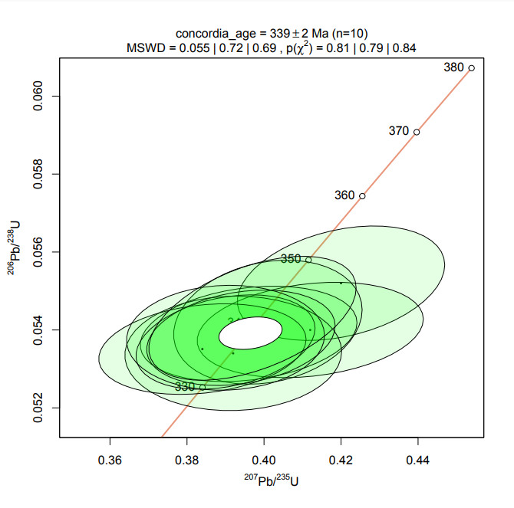
Plešovice
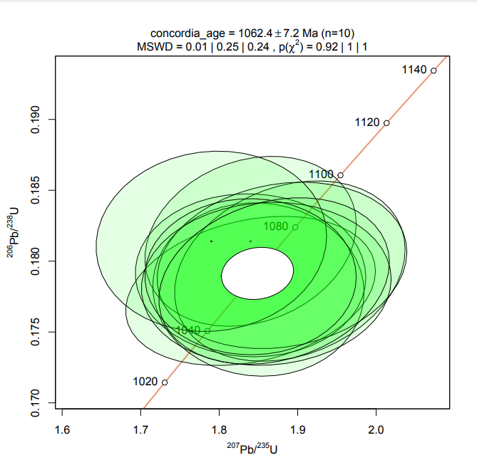
91500
 | Изотопные отношения, абс. |  |  |  |  |  |  | Возраст, млн лет
№ | Pb207/U235 | 2σ | Pb206/U238 | 2σ | Pb207/Pb206 | 2σ | Rho | Pb207/U235 | 2σ | Pb206/U238 | 2σ | Pb207/Pb206 | 2σ | D, % | Th/U
Plešovice | 0.4200 | 0.02200 | 0.0552 | 0.00120 | 0.0561 | 0.00280 | 0.32 | 356.1 | 15.4 | 346.4 | 7.2 | 455.3 | 108.5 | 2.80 | 0.10
Plešovice | 0.4120 | 0.02400 | 0.0540 | 0.00100 | 0.0544 | 0.00310 | 0.23 | 350.3 | 16.9 | 339.0 | 6.0 | 386.6 | 125.4 | 3.33 | 0.09
Plešovice | 0.3960 | 0.02300 | 0.0539 | 0.00100 | 0.0529 | 0.00300 | 0.23 | 338.7 | 16.4 | 338.4 | 6.0 | 323.5 | 126.2 | 0.09 | 0.09
Plešovice | 0.4010 | 0.02000 | 0.0542 | 0.00130 | 0.0531 | 0.00270 | 0.20 | 342.4 | 14.2 | 340.3 | 7.8 | 332.1 | 113.0 | 0.62 | 0.10
Plešovice | 0.3920 | 0.02300 | 0.0534 | 0.00120 | 0.0531 | 0.00330 | 0.03 | 335.8 | 16.4 | 335.4 | 7.2 | 332.1 | 138.1 | 0.12 | 0.10
Plešovice | 0.3840 | 0.02200 | 0.0535 | 0.00095 | 0.0516 | 0.00290 | 0.22 | 330.0 | 15.8 | 336.0 | 5.7 | 266.7 | 126.4 | -1.79 | 0.10
Plešovice | 0.3900 | 0.01900 | 0.0537 | 0.00099 | 0.0513 | 0.00240 | 0.29 | 334.4 | 13.6 | 337.1 | 5.9 | 253.3 | 105.4 | -0.80 | 0.11
Plešovice | 0.3940 | 0.02000 | 0.0538 | 0.00100 | 0.0525 | 0.00260 | 0.25 | 337.3 | 14.3 | 337.8 | 6.0 | 306.2 | 110.6 | -0.15 | 0.11
Plešovice | 0.3900 | 0.02100 | 0.0538 | 0.00110 | 0.0529 | 0.00300 | 0.05 | 334.4 | 15.0 | 337.8 | 6.6 | 323.5 | 126.2 | -1.01 | 0.10
Plešovice | 0.3970 | 0.02200 | 0.0543 | 0.00130 | 0.0516 | 0.00250 | 0.49 | 339.5 | 15.7 | 340.9 | 7.8 | 266.7 | 108.9 | -0.41 | 0.10

91500 | 1.8400 | 0.13000 | 0.1779 | 0.00430 | 0.0761 | 0.00520 | 0.27 | 1059.9 | 45.5 | 1055.5 | 23.1 | 1096.8 | 134.0 | 3.91 | 0.38
91500 | 1.8400 | 0.11000 | 0.1814 | 0.00490 | 0.0729 | 0.00440 | 0.20 | 1059.9 | 38.5 | 1074.6 | 26.2 | 1010.3 | 119.9 | -5.98 | 0.37
91500 | 1.8500 | 0.11000 | 0.1780 | 0.00500 | 0.0765 | 0.00510 | -0.04 | 1063.4 | 38.4 | 1056.0 | 26.8 | 1107.3 | 130.6 | 4.86 | 0.37
91500 | 1.8400 | 0.12000 | 0.1790 | 0.00470 | 0.0747 | 0.00530 | -0.03 | 1059.9 | 42.0 | 1061.5 | 25.2 | 1059.5 | 139.9 | -0.19 | 0.37
91500 | 1.8900 | 0.12000 | 0.1793 | 0.00520 | 0.0760 | 0.00480 | 0.24 | 1077.6 | 41.3 | 1063.1 | 27.9 | 1094.2 | 123.9 | 2.93 | 0.37
91500 | 1.8800 | 0.13000 | 0.1797 | 0.00480 | 0.0757 | 0.00530 | 0.16 | 1074.1 | 44.9 | 1065.3 | 25.7 | 1086.2 | 137.5 | 1.96 | 0.38
91500 | 1.7900 | 0.12000 | 0.1814 | 0.00520 | 0.0715 | 0.00510 | 0.06 | 1041.8 | 42.8 | 1074.6 | 27.8 | 970.8 | 142.6 | -9.66 | 0.37
91500 | 1.8600 | 0.13000 | 0.1784 | 0.00470 | 0.0751 | 0.00550 | 0.06 | 1067.0 | 45.2 | 1058.2 | 25.2 | 1070.3 | 144.2 | 1.14 | 0.37
91500 | 1.8400 | 0.11000 | 0.1789 | 0.00450 | 0.0739 | 0.00480 | 0.00 | 1059.9 | 38.5 | 1061.0 | 24.1 | 1037.8 | 128.5 | -2.19 | 0.38
91500 | 1.8700 | 0.12000 | 0.1786 | 0.00480 | 0.0768 | 0.00490 | 0.22 | 1070.5 | 41.6 | 1059.3 | 25.7 | 1115.1 | 124.8 | 5.27 | 0.38

Sample01 | 1.8400 | 0.08100 | 0.1791 | 0.00460 | 0.0771 | 0.00340 | 0.29 | 1059.9 | 28.4 | 1062.1 | 24.6 | 1122.9 | 86.2 | 5.72 | 0.56
Sample03 | 12.0000 | 0.35000 | 0.4330 | 0.01000 | 0.2001 | 0.00410 | 0.72 | 2604.4 | 26.8 | 2319.2 | 44.1 | 2826.3 | 32.8 | 21.87 | 0.42
Sample04 | 2.1140 | 0.08800 | 0.1929 | 0.00460 | 0.0827 | 0.00310 | 0.45 | 1153.4 | 28.1 | 1137.1 | 24.4 | 1261.3 | 71.8 | 10.92 | 0.49
Sample07 | 3.9100 | 0.13000 | 0.2849 | 0.00630 | 0.1020 | 0.00310 | 0.46 | 1615.8 | 26.3 | 1616.0 | 31.0 | 1660.0 | 55.1 | 2.72 | 0.93
Sample08 | 1.9730 | 0.09100 | 0.1854 | 0.00330 | 0.0786 | 0.00350 | 0.28 | 1106.3 | 30.5 | 1096.4 | 17.6 | 1161.2 | 86.5 | 5.91 | 0.96
Sample09 | 2.7400 | 0.23000 | 0.2290 | 0.00750 | 0.0898 | 0.00810 | 0.00 | 1339.4 | 61.2 | 1329.3 | 38.6 | 1420.4 | 168.9 | 6.85 | 0.72
Sample10 | 1.8400 | 0.17000 | 0.1777 | 0.00640 | 0.0776 | 0.00730 | 0.15 | 1059.9 | 59.6 | 1054.4 | 34.3 | 1135.8 | 183.5 | 7.72 | 0.34
Sample11 | 1.3440 | 0.05200 | 0.1302 | 0.00250 | 0.0745 | 0.00300 | 0.16 | 865.0 | 22.1 | 789.0 | 14.0 | 1054.1 | 79.5 | 9.63 | 0.11
Sample12 | 2.8400 | 0.13000 | 0.2357 | 0.00580 | 0.0894 | 0.00360 | 0.48 | 1366.2 | 33.7 | 1364.3 | 29.7 | 1411.9 | 75.5 | 3.49 | 0.51
Sample13 | 1.6700 | 0.16000 | 0.1617 | 0.00560 | 0.0744 | 0.00720 | 0.15 | 997.2 | 59.6 | 966.2 | 30.5 | 1051.4 | 191.1 | 3.21 | 0.40
Sample14 | 2.8440 | 0.08700 | 0.2136 | 0.00310 | 0.0954 | 0.00260 | 0.45 | 1367.2 | 22.5 | 1248.0 | 16.1 | 1535.1 | 50.3 | 23.00 | 0.49
Sample15 | 0.7700 | 0.19000 | 0.0854 | 0.00640 | 0.0610 | 0.01500 | 0.16 | 579.8 | 106.8 | 528.3 | 37.3 | 638.3 | 518.4 | 9.75 | 0.51
Sample17 | 4.9500 | 0.17000 | 0.3231 | 0.00790 | 0.1140 | 0.00400 | 0.33 | 1810.8 | 28.4 | 1804.9 | 37.7 | 1863.3 | 62.1 | 3.24 | 0.77
Sample18 | 1.6400 | 0.10000 | 0.1637 | 0.00600 | 0.0749 | 0.00410 | 0.46 | 985.7 | 37.7 | 977.3 | 32.6 | 1064.9 | 107.9 | 0.86 | 0.67
Sample19 | 3.5700 | 0.11000 | 0.2704 | 0.00460 | 0.0974 | 0.00290 | 0.34 | 1542.9 | 24.0 | 1542.8 | 22.9 | 1574.1 | 54.6 | 2.03 | 0.32
Sample21 | 4.7400 | 0.15000 | 0.3169 | 0.00630 | 0.1107 | 0.00360 | 0.27 | 1774.3 | 26.0 | 1774.6 | 30.2 | 1810.1 | 57.9 | 2.00 | 0.86
Sample22 | 5.8400 | 0.18000 | 0.3459 | 0.00760 | 0.1239 | 0.00390 | 0.33 | 1952.4 | 26.2 | 1915.0 | 35.7 | 2012.3 | 54.7 | 5.08 | 0.56
Sample23 | 1.7860 | 0.06100 | 0.1453 | 0.00360 | 0.0879 | 0.00250 | 0.57 | 1040.4 | 21.8 | 874.6 | 19.9 | 1379.4 | 53.6 | 18.96 | 0.68
Sample24 | 2.1100 | 0.29000 | 0.1875 | 0.00840 | 0.0860 | 0.01200 | 0.12 | 1152.1 | 92.8 | 1107.8 | 44.7 | 1337.3 | 264.4 | 20.72 | 1.00
Sample26 | 1.7700 | 0.13000 | 0.1744 | 0.00620 | 0.0762 | 0.00580 | 0.17 | 1034.5 | 46.7 | 1036.3 | 33.4 | 1099.4 | 149.2 | 6.09 | 0.39
Sample27 | 4.3700 | 0.20000 | 0.3045 | 0.00790 | 0.1063 | 0.00380 | 0.63 | 1706.7 | 37.1 | 1713.6 | 38.3 | 1736.1 | 64.2 | 1.31 | 1.04
Sample28 | 4.6700 | 0.25000 | 0.3111 | 0.00950 | 0.1120 | 0.00540 | 0.45 | 1761.9 | 43.9 | 1746.1 | 45.8 | 1831.3 | 85.6 | 4.88 | 0.39
Sample29 | 2.6600 | 0.16000 | 0.2255 | 0.00640 | 0.0868 | 0.00470 | 0.44 | 1317.4 | 43.5 | 1310.9 | 33.0 | 1355.2 | 102.3 | 3.38 | 0.40
Sample30 | 5.1900 | 0.17000 | 0.3323 | 0.00740 | 0.1147 | 0.00340 | 0.47 | 1851.0 | 27.3 | 1849.5 | 35.1 | 1874.4 | 52.4 | 1.35 | 0.45
Sample31 | 7.6900 | 0.20000 | 0.3129 | 0.00660 | 0.1773 | 0.00330 | 0.71 | 2195.4 | 22.9 | 1755.0 | 31.8 | 2627.0 | 30.3 | 49.69 | 0.44
Sample32 | 2.9800 | 0.12000 | 0.2417 | 0.00490 | 0.0877 | 0.00340 | 0.32 | 1402.5 | 30.0 | 1395.5 | 24.9 | 1375.1 | 73.1 | -1.46 | 0.32
Sample33 | 12.6100 | 0.50000 | 0.5090 | 0.01600 | 0.1849 | 0.00660 | 0.52 | 2651.0 | 36.6 | 2652.4 | 67.0 | 2696.6 | 57.8 | 1.67 | 2.02
Sample34 | 2.1500 | 0.15000 | 0.1948 | 0.00620 | 0.0774 | 0.00550 | 0.19 | 1165.1 | 47.4 | 1147.3 | 32.8 | 1130.6 | 138.7 | -1.46 | 0.63
Sample35 | 4.0100 | 0.17000 | 0.2865 | 0.00550 | 0.1021 | 0.00420 | 0.29 | 1636.2 | 33.8 | 1624.0 | 27.0 | 1661.8 | 74.6 | 2.33 | 0.72
Sample36 | 4.6600 | 0.23000 | 0.3126 | 0.00910 | 0.1115 | 0.00590 | 0.17 | 1760.1 | 40.4 | 1753.5 | 43.8 | 1823.2 | 94.1 | 3.97 | 0.74
Sample37 | 2.4800 | 0.15000 | 0.2145 | 0.00560 | 0.0827 | 0.00510 | 0.17 | 1266.2 | 42.9 | 1252.7 | 29.1 | 1261.3 | 118.1 | 0.69 | 0.57
Sample38 | 4.1400 | 0.13000 | 0.2626 | 0.00690 | 0.1137 | 0.00320 | 0.54 | 1662.2 | 25.2 | 1503.1 | 34.5 | 1858.6 | 49.8 | 23.65 | 0.51
Sample41 | 3.4730 | 0.08200 | 0.2299 | 0.00410 | 0.1083 | 0.00230 | 0.50 | 1521.1 | 18.2 | 1334.0 | 21.1 | 1770.2 | 38.0 | 32.70 | 1.02
Sample42 | 3.9000 | 0.15000 | 0.2829 | 0.00600 | 0.1024 | 0.00360 | 0.42 | 1613.7 | 30.5 | 1606.0 | 29.5 | 1667.2 | 63.7 | 3.81 | 0.66
Sample43 | 2.9800 | 0.12000 | 0.2421 | 0.00480 | 0.0876 | 0.00340 | 0.32 | 1402.5 | 30.0 | 1397.6 | 24.4 | 1372.9 | 73.2 | -1.77 | 0.70
Sample44 | 1.6300 | 0.12000 | 0.1631 | 0.00530 | 0.0746 | 0.00550 | 0.22 | 981.9 | 45.4 | 974.0 | 28.8 | 1056.8 | 145.5 | 0.81 | 0.67
Sample45 | 2.0600 | 0.10000 | 0.1888 | 0.00510 | 0.0818 | 0.00410 | 0.22 | 1135.6 | 32.5 | 1114.9 | 27.1 | 1239.9 | 96.3 | 11.21 | 0.49
Sample46 | 1.6300 | 0.11000 | 0.1636 | 0.00460 | 0.0720 | 0.00500 | 0.14 | 981.9 | 41.6 | 976.8 | 25.0 | 985.0 | 138.5 | 0.52 | 0.46
Sample47 | 3.8400 | 0.18000 | 0.2783 | 0.00570 | 0.0980 | 0.00480 | 0.11 | 1601.2 | 37.0 | 1582.8 | 28.2 | 1585.6 | 89.7 | 0.18 | 0.47
Sample48 | 16.3200 | 0.46000 | 0.5670 | 0.01400 | 0.2102 | 0.00600 | 0.42 | 2895.7 | 26.4 | 2895.5 | 56.4 | 2906.4 | 45.3 | 0.38 | 0.48
Sample49 | 11.4700 | 0.35000 | 0.4690 | 0.01000 | 0.1814 | 0.00460 | 0.57 | 2562.1 | 27.9 | 2479.2 | 43.0 | 2665.0 | 41.2 | 7.49 | 0.20
Sample50 | 1.9700 | 0.11000 | 0.1851 | 0.00430 | 0.0766 | 0.00410 | 0.31 | 1105.3 | 36.9 | 1094.8 | 22.9 | 1109.9 | 104.8 | 1.38 | 0.43
Sample51 | 3.9300 | 0.14000 | 0.2858 | 0.00680 | 0.0978 | 0.00310 | 0.49 | 1619.9 | 28.3 | 1620.5 | 33.4 | 1581.8 | 58.1 | -2.39 | 0.20
Sample52 | 5.6600 | 0.17000 | 0.2536 | 0.00720 | 0.1600 | 0.00320 | 0.77 | 1925.3 | 25.4 | 1457.0 | 36.3 | 2454.9 | 33.1 | 68.49 | 0.52
Sample53 | 4.0200 | 0.18000 | 0.2868 | 0.00700 | 0.1025 | 0.00440 | 0.35 | 1638.2 | 35.7 | 1625.5 | 34.4 | 1669.0 | 77.8 | 2.68 | 0.52
Sample54 | 3.9990 | 0.09500 | 0.2874 | 0.00600 | 0.0987 | 0.00220 | 0.51 | 1634.0 | 18.9 | 1628.5 | 29.4 | 1598.9 | 40.8 | -1.82 | 0.39
Sample55 | 2.7500 | 0.28000 | 0.2267 | 0.00960 | 0.0868 | 0.00870 | 0.25 | 1342.1 | 74.3 | 1317.2 | 49.4 | 1355.2 | 189.4 | 2.88 | 0.63
Sample56 | 2.7300 | 0.17000 | 0.2295 | 0.00650 | 0.0838 | 0.00580 | -0.03 | 1336.7 | 45.4 | 1331.9 | 33.4 | 1287.0 | 132.1 | -3.37 | 0.25
Sample57 | 2.1500 | 0.10000 | 0.1964 | 0.00460 | 0.0808 | 0.00350 | 0.38 | 1165.1 | 31.6 | 1156.0 | 24.3 | 1215.7 | 83.5 | 5.16 | 0.49
Sample58 | 2.8800 | 0.23000 | 0.2310 | 0.01100 | 0.0890 | 0.00540 | 0.65 | 1376.7 | 59.0 | 1339.7 | 56.5 | 1403.3 | 113.9 | 4.75 | 1.75
Sample59 | 2.0370 | 0.06800 | 0.1898 | 0.00440 | 0.0748 | 0.00230 | 0.46 | 1128.0 | 22.3 | 1120.3 | 23.4 | 1062.2 | 60.6 | -5.19 | 0.77
Sample60 | 2.3440 | 0.06700 | 0.2088 | 0.00430 | 0.0801 | 0.00220 | 0.41 | 1225.7 | 19.9 | 1222.4 | 22.5 | 1198.6 | 53.1 | -1.95 | 0.27
Sample61 | 10.4000 | 0.23000 | 0.4336 | 0.00680 | 0.1712 | 0.00330 | 0.52 | 2471.0 | 20.1 | 2321.9 | 30.0 | 2568.7 | 31.6 | 10.63 | 0.38
Sample62 | 6.1200 | 0.25000 | 0.3096 | 0.00740 | 0.1408 | 0.00540 | 0.39 | 1993.1 | 34.9 | 1738.7 | 35.7 | 2236.3 | 65.0 | 28.62 | 0.27
Sample63 | 3.2900 | 0.13000 | 0.2580 | 0.00660 | 0.0908 | 0.00380 | 0.23 | 1478.7 | 30.2 | 1479.6 | 33.1 | 1441.6 | 78.2 | -2.57 | 0.42
Sample64 | 2.4800 | 0.11000 | 0.2164 | 0.00490 | 0.0855 | 0.00370 | 0.30 | 1266.2 | 31.5 | 1262.8 | 25.4 | 1326.0 | 82.1 | 5.00 | 0.13
Sample65 | 1.5700 | 0.12000 | 0.1282 | 0.00550 | 0.0855 | 0.00430 | 0.79 | 958.4 | 46.5 | 777.6 | 30.8 | 1326.0 | 95.4 | 70.52 | 0.31

Примечание. Графики построены с помощью программы IsoplotR [Vermeesch, 2018]. Для расчета дискордантности применялись формулы D=100·(возраст(207Pb/235U)/возраст(206Pb/238U)–1) (возраст <1 млрд) и D=100·(возраст(207Pb/206Pb)/возраст(206Pb/238U)–1) (возраст >1 млрд). При построении графиков плотности вероятности измерения с дискордантностью <–10 % или >10 % исключались из выборки (в таблице зачеркнуты). Серым цветом выделены показатели возраста, использованные для построения графиков.
Note. Concordia plots were constructed using the IsoplotR program [Vermeesch, 2018]. The formulas D=100·(age(207Pb/235U)/age(206Pb/238U)–1) (age <1 billion) and D=100·(age(207Pb/206Pb)/age(206Pb/238U)–1)·(age >1 billion) were used to calculate discordance. When constructing probability density plots, measurements with discordance <–10 % or >10 % were excluded from the sample (crossed out in the table). The ages that were used to construct probability density plots are highlighted in gray.

Table 1.5. C2vr_STA_ЮТС
Таблица 1.5. Графики с конкордией для стандартных образцов циркона (Plešovice, 91500). Образец C2vr_STA_ЮТС
Table 1.5. Concordia plots for zircon standard samples (Plešovice, 91500). Sample C2vr_STA_ЮТС

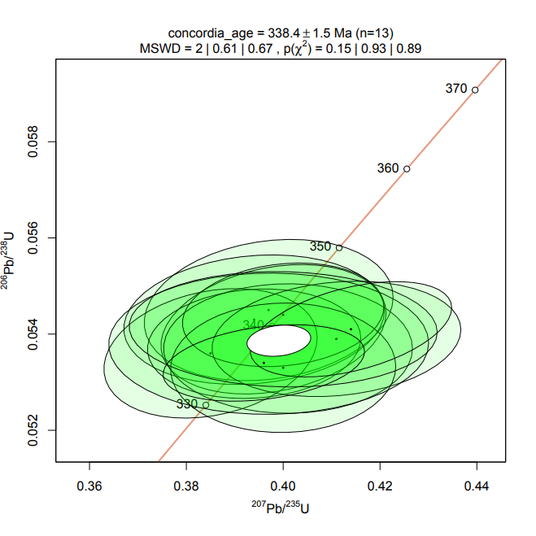
Plešovice
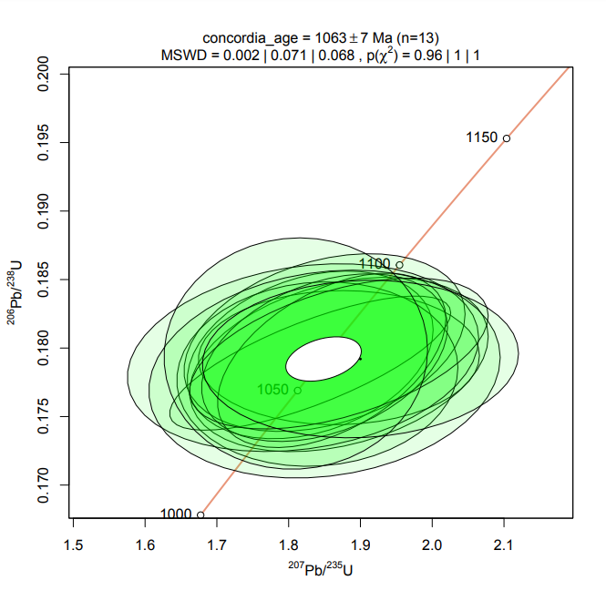
91500
 | Изотопные отношения, абс. |  |  |  |  |  |  | Возраст, млн лет
№ | Pb207/U235 | 2σ | Pb206/U238 | 2σ | Pb207/Pb206 | 2σ | Rho | Pb207/U235 | 2σ | Pb206/U238 | 2σ | Pb207/Pb206 | 2σ | D, % | Th/U
91500 | 1.8700 | 0.17000 | 0.1788 | 0.00520 | 0.0765 | 0.00660 | 0.32 | 1070.5 | 60.1 | 1060.4 | 28.4 | 1107.3 | 172.4 | 4.42 | 0.38
91500 | 1.8300 | 0.14000 | 0.1795 | 0.00500 | 0.0737 | 0.00540 | 0.30 | 1056.3 | 50.2 | 1064.2 | 27.3 | 1032.4 | 148.1 | -3.00 | 0.38
91500 | 1.8700 | 0.16000 | 0.1793 | 0.00400 | 0.0752 | 0.00660 | 0.03 | 1070.5 | 56.6 | 1063.1 | 21.9 | 1072.9 | 176.3 | 0.92 | 0.37
91500 | 1.8300 | 0.16000 | 0.1789 | 0.00400 | 0.0749 | 0.00540 | 0.75 | 1056.3 | 57.4 | 1061.0 | 21.9 | 1064.9 | 145.0 | 0.37 | 0.37
91500 | 1.8500 | 0.16000 | 0.1804 | 0.00530 | 0.0745 | 0.00610 | 0.32 | 1063.4 | 57.0 | 1069.2 | 28.9 | 1054.1 | 164.9 | -1.41 | 0.38
91500 | 1.8400 | 0.16000 | 0.1781 | 0.00550 | 0.0753 | 0.00680 | 0.07 | 1059.9 | 57.2 | 1056.6 | 30.1 | 1075.6 | 181.3 | 1.80 | 0.37
91500 | 1.8600 | 0.13000 | 0.1791 | 0.00520 | 0.0749 | 0.00460 | 0.48 | 1067.0 | 46.2 | 1062.1 | 28.4 | 1064.9 | 123.5 | 0.27 | 0.37
91500 | 1.8500 | 0.14000 | 0.1793 | 0.00500 | 0.0750 | 0.00530 | 0.36 | 1063.4 | 49.9 | 1063.1 | 27.3 | 1067.6 | 142.1 | 0.42 | 0.38
91500 | 1.8200 | 0.20000 | 0.1793 | 0.00560 | 0.0743 | 0.00800 | 0.21 | 1052.7 | 72.0 | 1063.1 | 30.6 | 1048.7 | 217.1 | -1.36 | 0.37
91500 | 1.8700 | 0.17000 | 0.1796 | 0.00450 | 0.0751 | 0.00610 | 0.50 | 1070.5 | 60.1 | 1064.8 | 24.6 | 1070.3 | 163.2 | 0.52 | 0.38
91500 | 1.8500 | 0.20000 | 0.1781 | 0.00620 | 0.0750 | 0.00810 | 0.16 | 1063.4 | 71.3 | 1056.6 | 33.9 | 1067.6 | 217.1 | 1.04 | 0.38
91500 | 1.8100 | 0.15000 | 0.1796 | 0.00690 | 0.0742 | 0.00670 | 0.03 | 1049.1 | 54.2 | 1064.8 | 37.7 | 1046.0 | 182.1 | -1.76 | 0.38
91500 | 1.9000 | 0.18000 | 0.1792 | 0.00470 | 0.0756 | 0.00730 | 0.07 | 1081.1 | 63.0 | 1062.6 | 25.7 | 1083.6 | 193.6 | 1.98 | 0.37

Plešovice | 0.3970 | 0.02100 | 0.0545 | 0.00120 | 0.0524 | 0.00280 | 0.18 | 333.6 | 10.2 | 345.1 | 3.3 | 323.5 | 55.8 | -3.33 | 0.13
Plešovice | 0.3940 | 0.02200 | 0.0543 | 0.00110 | 0.0530 | 0.00300 | 0.14 | 324.8 | 11.8 | 345.8 | 4.8 | 266.7 | 66.7 | -6.05 | 0.12
Plešovice | 0.3980 | 0.01900 | 0.0541 | 0.00110 | 0.0532 | 0.00250 | 0.25 | 351.8 | 12.2 | 339.6 | 5.0 | 266.7 | 84.5 | 3.56 | 0.15
Plešovice | 0.3850 | 0.01800 | 0.0536 | 0.00110 | 0.0517 | 0.00240 | 0.24 | 287.3 | 19.1 | 344.5 | 5.8 | 361.7 | 58.7 | -16.62 | 0.14
Plešovice | 0.3940 | 0.01800 | 0.0538 | 0.00093 | 0.0530 | 0.00250 | 0.10 | 286.5 | 19.9 | 341.5 | 5.6 | 455.3 | 63.3 | -16.10 | 0.14
Plešovice | 0.4010 | 0.02100 | 0.0537 | 0.00110 | 0.0533 | 0.00300 | 0.00 | 356.8 | 9.3 | 348.2 | 5.3 | 248.8 | 71.9 | 2.46 | 0.12
Plešovice | 0.4000 | 0.01700 | 0.0544 | 0.00088 | 0.0535 | 0.00230 | 0.16 | 585.5 | 68.5 | 345.8 | 5.1 | 1641.7 | 220.5 | 69.33 | 0.16
Plešovice | 0.4110 | 0.02100 | 0.0539 | 0.00098 | 0.0545 | 0.00280 | 0.16 | 360.3 | 11.4 | 342.1 | 4.9 | 310.6 | 82.2 | 5.33 | 0.14
Plešovice | 0.4000 | 0.01900 | 0.0533 | 0.00110 | 0.0545 | 0.00280 | 0.02 | 371.0 | 12.0 | 343.3 | 4.9 | 455.3 | 71.2 | 8.05 | 0.14
Plešovice | 0.3970 | 0.02700 | 0.0538 | 0.00120 | 0.0532 | 0.00380 | 0.01 | 369.5 | 12.7 | 339.6 | 5.1 | 478.9 | 85.8 | 8.80 | 0.13
Plešovice | 0.4000 | 0.02600 | 0.0541 | 0.00098 | 0.0542 | 0.00370 | -0.05 | 366.7 | 10.6 | 342.1 | 5.3 | 407.1 | 65.2 | 7.20 | 0.13
Plešovice | 0.4140 | 0.01700 | 0.0541 | 0.00081 | 0.0516 | 0.00190 | 0.45 | 373.8 | 14.1 | 341.5 | 5.2 | 399.0 | 90.1 | 9.46 | 0.15
Plešovice | 0.3960 | 0.01700 | 0.0534 | 0.00065 | 0.0537 | 0.00220 | 0.30 | 369.5 | 14.8 | 350.0 | 6.1 | 314.9 | 103.6 | 5.58 | 0.16

Sample02 | 0.4450 | 0.03200 | 0.0683 | 0.00130 | 0.0538 | 0.00260 | 1.17 | 373.8 | 22.5 | 425.9 | 7.8 | 361.7 | 109.0 | -12.24 | 0.56
Sample03 | 0.7120 | 0.06100 | 0.1045 | 0.00270 | 0.0585 | 0.00380 | 0.86 | 545.9 | 36.2 | 640.7 | 15.8 | 547.6 | 141.9 | -14.79 | 0.58
Sample04 | 0.6600 | 0.19000 | 0.0818 | 0.00560 | 0.0810 | 0.02200 | 0.35 | 514.6 | 116.2 | 506.9 | 33.4 | 1220.6 | 533.8 | 1.53 | 0.15
Sample05 | 0.7490 | 0.09100 | 0.0941 | 0.00330 | 0.0637 | 0.00740 | 0.29 | 567.6 | 52.8 | 579.7 | 19.4 | 730.7 | 246.1 | -2.09 | 0.90
Sample06 | 1.1280 | 0.09600 | 0.0822 | 0.00210 | 0.1021 | 0.00810 | 0.37 | 766.8 | 45.8 | 509.2 | 12.5 | 1661.8 | 146.9 | 50.58 | 0.67
Sample07 | 0.3400 | 0.04600 | 0.0550 | 0.00150 | 0.0430 | 0.00520 | 0.60 | 297.2 | 34.9 | 345.1 | 9.2 | 0.0 | 288.8 | -13.90 | 0.61
Sample08 | 0.3630 | 0.04900 | 0.0537 | 0.00140 | 0.0548 | 0.00690 | 0.43 | 314.5 | 36.5 | 337.2 | 8.6 | 403.1 | 282.0 | -6.75 | 0.73
Sample09 | 0.5000 | 0.05400 | 0.0798 | 0.00210 | 0.0548 | 0.00490 | 0.77 | 411.7 | 36.6 | 494.9 | 12.5 | 403.1 | 200.2 | -16.82 | 0.15
Sample10 | 0.6030 | 0.07000 | 0.0947 | 0.00380 | 0.0616 | 0.00600 | 0.60 | 479.1 | 44.3 | 583.3 | 22.4 | 659.3 | 208.8 | -17.85 | 0.48
Sample11 | 1.0900 | 0.11000 | 0.1245 | 0.00360 | 0.0669 | 0.00590 | 0.56 | 748.5 | 53.4 | 756.4 | 20.6 | 833.7 | 183.8 | -1.05 | 0.91
Sample12 | 0.7810 | 0.06300 | 0.0983 | 0.00250 | 0.0633 | 0.00410 | 0.72 | 586.1 | 35.9 | 604.4 | 14.7 | 717.4 | 137.5 | -3.04 | 0.82
Sample13 | 0.7110 | 0.06400 | 0.0909 | 0.00270 | 0.0626 | 0.00460 | 0.67 | 545.3 | 38.0 | 560.9 | 16.0 | 693.7 | 156.6 | -2.77 | 0.14
Sample14 | 0.4890 | 0.03200 | 0.0691 | 0.00160 | 0.0579 | 0.00230 | 1.07 | 404.2 | 21.8 | 430.7 | 9.6 | 525.0 | 87.1 | -6.15 | 0.50
Sample15 | 0.8000 | 0.13000 | 0.0750 | 0.00290 | 0.0700 | 0.01100 | 0.26 | 596.8 | 73.3 | 466.2 | 17.4 | 927.4 | 322.7 | 28.02 | 0.70
Sample16 | 0.8110 | 0.09200 | 0.0997 | 0.00310 | 0.0565 | 0.00700 | -0.21 | 603.0 | 51.6 | 612.7 | 18.2 | 471.1 | 274.2 | -1.57 | 1.00
Sample17 | 0.9020 | 0.06300 | 0.1039 | 0.00220 | 0.0615 | 0.00380 | 0.51 | 652.8 | 33.6 | 637.2 | 12.8 | 655.8 | 132.5 | 2.44 | 1.91
Sample18 | 2.5300 | 0.29000 | 0.2115 | 0.00810 | 0.0845 | 0.00940 | 0.25 | 1280.7 | 83.4 | 1236.8 | 43.1 | 1303.2 | 216.1 | 5.37 | 0.40
Sample19 | 0.5090 | 0.05300 | 0.0724 | 0.00180 | 0.0563 | 0.00510 | 0.63 | 417.8 | 35.7 | 450.6 | 10.8 | 463.2 | 200.7 | -7.28 | 0.56
Sample21 | 0.3920 | 0.03300 | 0.0523 | 0.00120 | 0.0538 | 0.00430 | 0.32 | 335.8 | 24.1 | 328.6 | 7.4 | 361.7 | 180.3 | 2.19 | 0.39
Sample22 | 0.4070 | 0.03600 | 0.0505 | 0.00110 | 0.0580 | 0.00450 | 0.59 | 346.7 | 26.0 | 317.6 | 6.8 | 528.8 | 170.0 | 9.17 | 1.06
Sample23 | 0.3560 | 0.02800 | 0.0461 | 0.00110 | 0.0552 | 0.00380 | 0.54 | 309.2 | 21.0 | 290.5 | 6.8 | 419.3 | 153.7 | 6.43 | 0.49
Sample24 | 0.3920 | 0.02400 | 0.0506 | 0.00120 | 0.0536 | 0.00330 | 0.18 | 335.8 | 17.5 | 318.2 | 7.4 | 353.3 | 139.1 | 5.54 | 0.82
Sample25 | 0.7900 | 0.05500 | 0.0848 | 0.00220 | 0.0658 | 0.00420 | 0.40 | 591.2 | 31.2 | 524.7 | 13.1 | 799.1 | 133.8 | 12.67 | 0.31
Sample26 | 2.8800 | 0.22000 | 0.2359 | 0.00670 | 0.0918 | 0.00570 | 0.64 | 1376.7 | 57.6 | 1365.3 | 34.9 | 1462.4 | 118.0 | 7.11 | 0.88
Sample27 | 0.5760 | 0.04200 | 0.0743 | 0.00130 | 0.0557 | 0.00360 | 0.57 | 461.9 | 27.1 | 462.0 | 7.8 | 439.4 | 143.8 | -0.03 | 0.78
Sample28 | 0.7210 | 0.07900 | 0.0852 | 0.00240 | 0.0660 | 0.00700 | 0.25 | 551.3 | 46.6 | 527.1 | 14.3 | 805.4 | 222.0 | 4.59 | 0.57
Sample29 | 0.8100 | 0.12000 | 0.0989 | 0.00380 | 0.0635 | 0.00980 | -0.03 | 602.5 | 67.3 | 608.0 | 22.3 | 724.1 | 327.4 | -0.91 | 2.28
Sample30 | 0.7060 | 0.09500 | 0.0809 | 0.00360 | 0.0666 | 0.00910 | 0.12 | 542.4 | 56.5 | 501.5 | 21.5 | 824.4 | 285.2 | 8.15 | 0.99
Sample31 | 0.4160 | 0.03400 | 0.0544 | 0.00140 | 0.0542 | 0.00420 | 0.32 | 353.2 | 24.4 | 341.5 | 8.6 | 378.4 | 174.3 | 3.43 | 0.44
Sample32 | 1.9600 | 0.11000 | 0.1901 | 0.00360 | 0.0759 | 0.00380 | 0.47 | 1101.9 | 37.7 | 1121.9 | 19.5 | 1091.5 | 100.3 | -2.71 | 1.35
Sample33 | 0.7580 | 0.04700 | 0.0939 | 0.00200 | 0.0596 | 0.00340 | 0.40 | 572.9 | 27.1 | 578.6 | 11.8 | 588.1 | 123.8 | -0.99 | 0.31
Sample34 | 1.0920 | 0.07600 | 0.1187 | 0.00370 | 0.0620 | 0.00380 | 0.47 | 749.5 | 36.9 | 723.1 | 21.3 | 673.1 | 131.1 | 3.65 | 0.49
Sample35 | 0.8080 | 0.07300 | 0.0972 | 0.00290 | 0.0580 | 0.00530 | 0.13 | 601.3 | 41.0 | 598.0 | 17.0 | 528.8 | 200.2 | 0.56 | 1.72
Sample36 | 0.7900 | 0.10000 | 0.1032 | 0.00380 | 0.0546 | 0.00740 | -0.11 | 591.2 | 56.7 | 633.1 | 22.2 | 394.9 | 303.9 | -6.63 | 1.11
Sample37 | 0.3570 | 0.06400 | 0.0513 | 0.00230 | 0.0540 | 0.01000 | -0.01 | 310.0 | 47.9 | 322.5 | 14.1 | 370.0 | 417.1 | -3.88 | 1.21
Sample38 | 0.7110 | 0.05700 | 0.0907 | 0.00220 | 0.0573 | 0.00470 | 0.07 | 545.3 | 33.8 | 559.7 | 13.0 | 502.1 | 180.6 | -2.56 | 0.65
Sample39 | 0.3890 | 0.03900 | 0.0543 | 0.00150 | 0.0534 | 0.00460 | 0.61 | 333.6 | 28.5 | 340.9 | 9.2 | 344.8 | 194.9 | -2.12 | 0.64
Sample40 | 1.0920 | 0.07000 | 0.1171 | 0.00280 | 0.0663 | 0.00390 | 0.40 | 749.5 | 34.0 | 713.9 | 16.2 | 814.9 | 123.0 | 4.99 | 1.34
Sample41 | 0.3770 | 0.04200 | 0.0531 | 0.00140 | 0.0496 | 0.00530 | 0.29 | 324.8 | 31.0 | 333.5 | 8.6 | 175.2 | 249.3 | -2.61 | 0.48
Sample42 | 0.6040 | 0.04000 | 0.0820 | 0.00190 | 0.0543 | 0.00350 | 0.25 | 479.8 | 25.3 | 508.0 | 11.3 | 382.5 | 144.9 | -5.57 | 0.41
Sample43 | 0.7450 | 0.05700 | 0.0953 | 0.00200 | 0.0579 | 0.00400 | 0.47 | 565.3 | 33.2 | 586.8 | 11.8 | 525.0 | 151.5 | -3.66 | 0.39
Sample44 | 0.4210 | 0.05700 | 0.0618 | 0.00220 | 0.0472 | 0.00610 | 0.30 | 356.8 | 40.7 | 386.6 | 13.4 | 58.3 | 308.1 | -7.71 | 0.51
Sample45 | 1.1700 | 0.12000 | 0.1383 | 0.00450 | 0.0620 | 0.00630 | 0.19 | 786.6 | 56.2 | 835.0 | 25.5 | 673.1 | 217.3 | -5.80 | 0.63
Sample46 | 0.3470 | 0.02600 | 0.0551 | 0.00150 | 0.0468 | 0.00300 | 0.55 | 302.5 | 19.6 | 345.8 | 9.2 | 38.0 | 153.4 | -12.52 | 0.33
Sample47 | 0.3670 | 0.07200 | 0.0612 | 0.00270 | 0.0438 | 0.00900 | -0.10 | 317.4 | 53.5 | 382.9 | 16.4 | 0.0 | 484.6 | -17.10 | 0.56
Sample48 | 0.6950 | 0.05400 | 0.0977 | 0.00310 | 0.0537 | 0.00410 | 0.25 | 535.8 | 32.3 | 600.9 | 18.2 | 357.5 | 172.4 | -10.84 | 0.73
Sample49 | 0.8800 | 0.11000 | 0.1039 | 0.00330 | 0.0630 | 0.00730 | 0.40 | 641.0 | 59.4 | 637.2 | 19.3 | 707.3 | 246.5 | 0.59 | 1.00
Sample50 | 0.4240 | 0.02600 | 0.0577 | 0.00130 | 0.0525 | 0.00300 | 0.36 | 358.9 | 18.5 | 361.6 | 7.9 | 306.2 | 130.2 | -0.75 | 1.95
Sample51 | 0.3750 | 0.02900 | 0.0517 | 0.00120 | 0.0513 | 0.00400 | 0.12 | 323.4 | 21.4 | 325.0 | 7.4 | 253.3 | 179.3 | -0.49 | 0.55
Sample52 | 0.6250 | 0.03700 | 0.0884 | 0.00200 | 0.0525 | 0.00310 | 0.20 | 493.0 | 23.1 | 546.1 | 11.8 | 306.2 | 134.5 | -9.72 | 0.30
Sample53 | 0.4110 | 0.05000 | 0.0564 | 0.00180 | 0.0572 | 0.00690 | 0.16 | 349.6 | 36.0 | 353.7 | 11.0 | 498.3 | 265.7 | -1.16 | 0.35
Sample54 | 0.6030 | 0.04900 | 0.0775 | 0.00180 | 0.0562 | 0.00460 | 0.12 | 479.1 | 31.0 | 481.2 | 10.8 | 459.3 | 181.5 | -0.43 | 0.40
Sample55 | 0.3570 | 0.03000 | 0.0530 | 0.00130 | 0.0498 | 0.00410 | 0.21 | 310.0 | 22.4 | 332.9 | 8.0 | 184.6 | 191.7 | -6.89 | 0.60
Sample56 | 0.4110 | 0.03400 | 0.0522 | 0.00130 | 0.0538 | 0.00430 | 0.26 | 349.6 | 24.5 | 328.0 | 8.0 | 361.7 | 180.3 | 6.58 | 0.53
Sample57 | 0.3990 | 0.02100 | 0.0517 | 0.00100 | 0.0541 | 0.00280 | 0.23 | 340.9 | 15.2 | 325.0 | 6.1 | 374.2 | 116.5 | 4.92 | 0.71
Sample58 | 0.7880 | 0.09000 | 0.1050 | 0.00350 | 0.0563 | 0.00640 | 0.16 | 590.0 | 51.1 | 643.6 | 20.4 | 463.2 | 251.9 | -8.33 | 0.86
Sample59 | 0.7410 | 0.08400 | 0.0961 | 0.00290 | 0.0613 | 0.00710 | 0.05 | 563.0 | 49.0 | 591.5 | 17.1 | 648.8 | 248.7 | -4.82 | 0.57
Sample60 | 0.6800 | 0.10000 | 0.0831 | 0.00280 | 0.0583 | 0.00780 | 0.49 | 526.8 | 60.4 | 514.6 | 16.7 | 540.1 | 292.6 | 2.37 | 0.20
Sample61 | 0.7200 | 0.13000 | 0.1024 | 0.00450 | 0.0537 | 0.00970 | 0.12 | 550.7 | 76.7 | 628.5 | 26.3 | 357.5 | 407.8 | -12.38 | 0.16
Sample62 | 0.8400 | 0.10000 | 0.0919 | 0.00280 | 0.0653 | 0.00800 | 0.01 | 619.1 | 55.2 | 566.8 | 16.5 | 783.1 | 257.4 | 9.24 | 0.87
Sample63 | 1.0200 | 0.14000 | 0.1061 | 0.00470 | 0.0671 | 0.00950 | 0.06 | 713.9 | 70.4 | 650.1 | 27.4 | 839.9 | 294.8 | 9.82 | 0.58
Sample64 | 0.6300 | 0.04100 | 0.0754 | 0.00170 | 0.0616 | 0.00320 | 0.70 | 496.1 | 25.5 | 468.6 | 10.2 | 659.3 | 111.4 | 5.87 | 0.10
Sample65 | 0.3790 | 0.06100 | 0.0525 | 0.00220 | 0.0602 | 0.00820 | 0.68 | 326.3 | 44.9 | 329.9 | 13.5 | 609.8 | 294.4 | -1.08 | 0.76
Sample66 | 0.7500 | 0.14000 | 0.0844 | 0.00420 | 0.0730 | 0.01400 | 0.03 | 568.2 | 81.2 | 522.3 | 25.0 | 1013.0 | 388.7 | 8.79 | 0.22
Sample67 | 0.4180 | 0.06200 | 0.0533 | 0.00200 | 0.0588 | 0.00860 | 0.18 | 354.6 | 44.4 | 334.7 | 12.2 | 558.7 | 318.9 | 5.94 | 0.24
Sample68 | 0.4210 | 0.04500 | 0.0507 | 0.00130 | 0.0635 | 0.00620 | 0.47 | 356.8 | 32.2 | 318.8 | 8.0 | 724.1 | 207.1 | 11.90 | 0.49
Sample69 | 0.4200 | 0.10000 | 0.0473 | 0.00300 | 0.0670 | 0.01700 | -0.12 | 356.1 | 71.5 | 297.9 | 18.5 | 836.8 | 528.5 | 19.51 | 1.49
Sample70 | 0.7000 | 0.10000 | 0.0891 | 0.00310 | 0.0640 | 0.01000 | -0.28 | 538.8 | 59.7 | 550.2 | 18.3 | 740.7 | 330.5 | -2.08 | 0.59
Sample71 | 0.3420 | 0.06500 | 0.0494 | 0.00220 | 0.0509 | 0.00960 | 0.15 | 298.7 | 49.2 | 310.8 | 13.5 | 235.3 | 435.2 | -3.91 | 0.98
Sample72 | 0.5620 | 0.05400 | 0.0738 | 0.00220 | 0.0615 | 0.00550 | 0.37 | 452.8 | 35.1 | 459.0 | 13.2 | 655.8 | 191.8 | -1.35 | 0.24
Sample73 | 0.8400 | 0.12000 | 0.0939 | 0.00310 | 0.0686 | 0.00970 | 0.16 | 619.1 | 66.2 | 578.6 | 18.3 | 885.8 | 292.3 | 7.01 | 0.62
Sample74 | 0.4430 | 0.04100 | 0.0659 | 0.00190 | 0.0595 | 0.00420 | 0.83 | 372.4 | 28.9 | 411.4 | 11.5 | 584.5 | 153.2 | -9.49 | 0.91
Sample75 | 0.9700 | 0.11000 | 0.1076 | 0.00400 | 0.0708 | 0.00780 | 0.25 | 688.5 | 56.7 | 658.8 | 23.3 | 950.7 | 225.4 | 4.50 | 1.65
Sample77 | 4.0200 | 0.17000 | 0.2721 | 0.00650 | 0.1250 | 0.00320 | 0.84 | 1638.2 | 34.4 | 1551.5 | 32.9 | 2028.0 | 45.3 | 30.72 | 0.10
Sample78 | 0.6530 | 0.04100 | 0.0888 | 0.00240 | 0.0617 | 0.00300 | 0.68 | 510.3 | 25.2 | 548.4 | 14.2 | 662.8 | 104.2 | -6.95 | 0.70
Sample79 | 11.4800 | 0.62000 | 0.4900 | 0.01100 | 0.1870 | 0.00660 | 0.90 | 2563.0 | 50.4 | 2570.7 | 47.6 | 2715.2 | 58.2 | 5.62 | 0.84
Sample80 | 0.3880 | 0.04500 | 0.0555 | 0.00170 | 0.0581 | 0.00720 | -0.14 | 332.9 | 32.9 | 348.2 | 10.4 | 532.6 | 271.4 | -4.39 | 0.68
Sample82 | 0.3860 | 0.03300 | 0.0508 | 0.00140 | 0.0536 | 0.00450 | 0.22 | 331.4 | 24.2 | 319.4 | 8.6 | 353.3 | 189.7 | 3.76 | 0.56
Sample83 | 3.0300 | 0.21000 | 0.2430 | 0.00510 | 0.1048 | 0.00310 | 1.50 | 1415.2 | 52.9 | 1402.3 | 26.4 | 1710.0 | 54.4 | 21.94 | 0.66
Sample84 | 0.5750 | 0.04300 | 0.0785 | 0.00190 | 0.0576 | 0.00330 | 0.80 | 461.2 | 27.7 | 487.2 | 11.4 | 513.6 | 125.9 | -5.32 | 0.16
Sample85 | 0.4210 | 0.03200 | 0.0584 | 0.00140 | 0.0572 | 0.00460 | -0.03 | 356.8 | 22.9 | 365.9 | 8.5 | 498.3 | 177.1 | -2.49 | 0.40
Sample86 | 0.3130 | 0.02700 | 0.0503 | 0.00130 | 0.0544 | 0.00320 | 1.04 | 276.5 | 20.9 | 316.4 | 8.0 | 386.6 | 132.1 | -12.60 | 0.18
Sample87 | 0.7730 | 0.04700 | 0.0852 | 0.00220 | 0.0626 | 0.00410 | 0.02 | 581.5 | 26.9 | 527.1 | 13.1 | 693.7 | 139.6 | 10.32 | 0.25
Sample88 | 0.8050 | 0.05400 | 0.1039 | 0.00300 | 0.0616 | 0.00370 | 0.45 | 599.6 | 30.4 | 637.2 | 17.5 | 659.3 | 128.8 | -5.90 | 0.60
Sample89 | 0.5670 | 0.07900 | 0.0846 | 0.00350 | 0.0598 | 0.00790 | 0.32 | 456.1 | 51.2 | 523.5 | 20.8 | 595.4 | 286.2 | -12.88 | 0.45
Sample90 | 0.9200 | 0.12000 | 0.1155 | 0.00450 | 0.0647 | 0.00720 | 0.60 | 662.4 | 63.5 | 704.6 | 26.0 | 763.6 | 234.5 | -6.00 | 0.71
Sample92 | 0.3260 | 0.02800 | 0.0407 | 0.00140 | 0.0562 | 0.00470 | 0.27 | 286.5 | 21.4 | 257.2 | 8.7 | 459.3 | 185.5 | 11.41 | 0.31
Sample93 | 2.3200 | 0.12000 | 0.1591 | 0.00400 | 0.0998 | 0.00420 | 0.59 | 1218.4 | 36.7 | 951.8 | 22.2 | 1619.5 | 78.3 | 28.02 | 0.23
Sample94 | 0.9890 | 0.07600 | 0.1116 | 0.00250 | 0.0648 | 0.00490 | 0.20 | 698.2 | 38.8 | 682.0 | 14.5 | 766.9 | 159.3 | 2.37 | 0.91
Sample95 | 0.4040 | 0.04600 | 0.0538 | 0.00200 | 0.0535 | 0.00640 | 0.00 | 344.5 | 33.3 | 337.8 | 12.2 | 349.0 | 270.5 | 1.99 | 0.73
Sample96 | 0.3610 | 0.03300 | 0.0554 | 0.00140 | 0.0539 | 0.00440 | 0.50 | 313.0 | 24.6 | 347.6 | 8.6 | 365.9 | 184.0 | -9.96 | 0.98
Sample97 | 0.5830 | 0.07700 | 0.0937 | 0.00370 | 0.0563 | 0.00730 | 0.21 | 466.4 | 49.4 | 577.4 | 21.8 | 463.2 | 287.3 | -19.22 | 0.52
Sample98 | 0.4510 | 0.05100 | 0.0560 | 0.00170 | 0.0543 | 0.00590 | 0.28 | 378.0 | 35.7 | 351.3 | 10.4 | 382.5 | 244.2 | 7.61 | 0.51
Sample99 | 0.8600 | 0.07500 | 0.1001 | 0.00250 | 0.0588 | 0.00490 | 0.29 | 630.1 | 40.9 | 615.0 | 14.6 | 558.7 | 181.7 | 2.46 | 1.29
Sample100 | 0.4100 | 0.03900 | 0.0554 | 0.00140 | 0.0542 | 0.00500 | 0.24 | 348.9 | 28.1 | 347.6 | 8.6 | 378.4 | 207.5 | 0.37 | 0.97
Sample101 | 0.3840 | 0.03200 | 0.0510 | 0.00120 | 0.0530 | 0.00400 | 0.46 | 330.0 | 23.5 | 320.7 | 7.4 | 327.8 | 171.3 | 2.91 | 0.85

Примечание. Графики построены с помощью программы IsoplotR [Vermeesch, 2018]. Для расчета дискордантности применялись формулы D=100·(возраст(207Pb/235U)/возраст(206Pb/238U)–1) (возраст <1 млрд) и D=100·(возраст(207Pb/206Pb)/возраст(206Pb/238U)–1) (возраст >1 млрд). При построении графиков плотности вероятности измерения с дискордантностью <–10 % или >10 % исключались из выборки (в таблице зачеркнуты). Серым цветом выделены показатели возраста, использованные для построения графиков.
Note. Concordia plots were constructed using the IsoplotR program [Vermeesch, 2018]. The formulas D=100·(age(207Pb/235U)/age(206Pb/238U)–1) (age <1 billion) and D=100·(age(207Pb/206Pb)/age(206Pb/238U)–1)·(age >1 billion) were used to calculate discordance. When constructing probability density plots, measurements with discordance <–10 % or >10 % were excluded from the sample (crossed out in the table). The ages that were used to construct probability density plots are highlighted in gray.

